Entradas
IPSOS COLOMBIA - QUOTATION

 |  | Nombre Propuesta/#
 |  | Grupo Objetivo
 |  | Cliente
 |  | Fecha de aprobación estimada
 |  | Fecha de campo
 |  | Probabilidad de aprobación | Alta
 |  | SL | MSU
 |  | Metodología SL | MSC005 - U&A
 |  | Record Detail | Ops
 |  | Categoria /Producto | Otro | 0 | 0
 |  | Valor proveedor EXTERNO COLOMBIA |  |  |  | Días de campo | No Enc por Locación
 |  | Valor proveedor INTERNACIONAL
 |  | Metodología de Recolección | Hogares | 0 | TIPO VISITA 1 | Básica - Video |  | TIPO VISITA 2 | Ninguna |  | TIPO VISITA 3 | Ninguna
 |  | Técnica de Recolección 1: Ir a diligenciar muestra | F2F | 1 | TIPO VISITA 1 |  |  | TIPO VISITA 2 |  |  | TIPO VISITA 3
 |  | Técnica de Recolección 2: Ir a diligenciar muestra | NINGUNA | 0
 |  | Base de datos | No requiere | 0 | $ - | 0
 |  | Penetración | 0.82 | Mas 82% | Recuerde siempre revisar la incidencia con el área de costos, Sara Vergara o Sandra Guecha
 |  | Duracion | 20 | 16-20minutos | 0
 |  | # Preguntas abiertas
 |  | # Preguntas abiertas Multiples
 |  | Otros
 |  | Top line | No | 0
 |  | Datacleaning | Total | 1
 |  | Conversión/generación archivos ASCII y otros | No | 0
 |  | Requiere Script para reclutamiento | No | 0
 |  | Scripting | Si | 1 | Nuevo
 |  | Codificación | No | 0
 |  | Procesamiento | Si | 1
 |  | # Procesamientos |  | 1
 |  | Requiere proceso Estadistico | No | 0 | 0
 |  | Valor GMU (Brasil, francia, EEUU, etc.) | $ -
 |  | Harmoni | No | 0
 |  | Graficación | No | 0
 |  | Otros costos
 |  | Viáticos para Campo
 |  | Otros Incentivos
 |  | # Pag. Reprografia/ Tarjetas
 |  | Número de Olas/rondas | 1 | 0
 |  | Envío a ciudades | No | 18 |  | 17 | 16 | 15
 |  | Si requiere traslado del producto indique el Peso en gramos
 |  | Porcentaje de Sobre Muestra | 0%
 |  | Ciudades | 1 | 31 | 136 | 142 | 57 | 19 | 15 | CATI
 |  | Muestra | 400 | NSE 1 | NSE 2 | NSE 3 | NSE 4 | NSE 5 | NSE 6
 | TRUE | Bogota | 400 | 31 | 136 | 142 | 57 | 19 | 15
 | FALSE | B/quilla | 0 | 0 | 0 | 0 | 0 | 0 | 0
 | FALSE | M/llin | 0 | 0 | 0 | 0 | 0 | 0 | 0
 | FALSE | Cali | 0 | 0 | 0 | 0 | 0 | 0 | 0
 | FALSE | B/manga | 0 | 0 | 0 | 0 | 0 | 0 | 0
 | FALSE | C/gena | 0 | 0 | 0 | 0 | 0 | 0 | 0
 | FALSE | Otras Ciudades | 0 | 0 | 0 | 0 | 0 | 0 | 0 |  | 0
 |  | Valor del Reclutamiento en caso de requerirlo | Ninguno | $ 20,000 |  | $ 20,000 | $ 25,000 | $ 30,000
 |  | Valor del Obsequio en caso de requerirlo | No | $ 25,000 |  | $ 25,000 | $ 30,000 | $ 30,000
0 |  | El estudio contempla Niños | No | 22 |  | 21 | 20 | 19
 |  | Taxi a participantes | No | 0
 |  | Clase de Prueba | Monádica sequencial | 2
 |  | Requiere refrigeración anticipada | No | 0
 |  | Valor de la compra del producto en caso de requerirlo | $ -
 |  | Etiquetado, blind, o prueba a ciegas | Blind, o prueba a ciegas
 |  | Embalaje | No
 |  | # Producto a testear | Si | 2
 |  | # Product por respondiente | Si | 2
 |  | # Patinadores por ciudad | Si | 2
 |  | Siembra y recolección | No | 0
 |  | Apoyo Reclutamiento en sitio | Ninguno | 0

 |  |  | Mystery/Shopper Tipo Visita 1 | Mystery/Shopper Tipo Visita 2 | Mystery/Shopper Tipo Visita 3
 |  | No. Olas | 1 | 1 | 1
 |  | Desplazamientos (viaticos) | $ 0
 |  | Otro tipo de desplazamiento - Tanqueos - consumos | $ 0
 |  | Alertas tempranas - Fotocopia a color | 0 | 1
 |  | Edición videos - Apoyo Logístico | 0
 |  | Alquiler equipos y otros - Tablets - Plan de datos - Vr. Mensual (Act. Subcontratada) | $ 0
 |  | Compra de dispositivos de grabación | Si | No | No
 |  | # Horas capacitaciones / entrega (Coord campo) | 4
 |  | # Horas del PMO | 36
 |  | # Horas del Asist. Campo (Coord. Campo) | 36
 |  | Apoyo otra asistencia - Unificación videos | Si | No | No
 |  | Apoyo otra asistencia - RMC | Si | No | No
 |  | Solución a descargos | Si | No | No

 |  | Otros | $ 0

 |  | Metodologías VS Horas por cargo SL | Horas Minimas | Horas Presupuestadas | Valor Total
 |  | L3 | 0 |  | $ 0
 |  | L4 | 20 |  | $ 0
 |  | L5 | 85 |  | $ 0
 |  | L6 | 95 |  | $ 0
 |  | L7 | 140 |  | $ 0
 |  | Total | 340 | 0 | $ 0

 |  |  | Valor Total
 |  | Conversión/generación archivos ASCII y otros | $ 0 |  | Resumen de Costos Operativos
 |  | Estadistica | $ 0 | 0 | Campo+Calidad+ Viáticos | $ 19,935,082
 |  | Scripting | $ 1,645,392 |  | TDD (Script+Code+Proc) | $ 5,066,581
 |  | Datacleaning | $ 1,389,609 |  | Incentivos | $ 0
 |  | TopLines | $ 0 |  | Estadistica | $ 0
 |  | Procesamiento | $ 1,068,930 |  | Total | $ 25,001,663
 |  | Harmoni | $ 0
 |  | Graficación | $ 0
 |  | Staff OPS | $ 4,103,931

 |  | Valor Unitario | $ 675,248
 |  | AOT | $ 270,099,190 |  |  | #DIV/0!
 |  | Direct cost OPS | ($ 25,001,663) |  |  | #DIV/0!
 |  | GM | $ 245,097,526 | 90.7% |  | OP SL/Ops | 15.0%
 |  | PB+RMF | ($ 11,614,265) | 4.3%
 |  | Prof Time | $ 0
 |  | OP | $ 233,483,261
 |  | %OP | 86%

Tarifario Estadistica2
No. | Categoría de servicio | Análisis/servicios | Explicación del modelo o entregable | Ejemplo de entregable | Total de horas estimadas* | Precio de referencia (2024) | Factor para manejar economía de escala | En cuánto tiempo aproximadamente se entrega uno de los procesos, previo agendamiento. | Número de modelos a realizar (Se debe llenar) | Precio de referencia por X modelos - Ahorro por economía de escala
1 | Procesos Especiales | Modelo de satisfacción (CX-variable respuesta en escala) | Es un modelo (completo y el mejor modelo) que se entrega en una hoja excel, con una hoja inicial de guía para interpretación. La condición es que todas las variables deben venir en escala que miden el nivel de satisfacción. |  | 2 | $ 224,910 | 0.60 | Dos días | 0 | - | 0
2 | Procesos Especiales | Orden de atributos o Análisis de Drivers (variable respuesta en escala) | Un modelo (completo y el mejor modelo) se entrega en una hoja excel, con una hoja inicial de guía para interpretación. La condición es que todas las variables deben venir en escala. |  | 3 | $ 286,856 | 0.30 | Dos días | 0 | - | 0
3 | Procesos Especiales | Orden de atributos o Análisis de Drivers (variable respuesta dicotómica) | Un modelo GLM o de machine learning (el mejor modelo), el cual se entrega en una hoja excel, con una hoja inicial de guía para interpretación. Esto ocurre cuando la variable respuesta (Y) es una variable que contiene ceros y unos. |  | 4 | $ 449,820 | 0.30 | Dos días | 0 | - | 0
4 | Procesos Especiales | Random Forest | Es un modelo dentro de los modelos de machine learning, el cual se entrega en una hoja excel, con una hoja inicial de guía para interpretación. |  | 3.5 | $ 317,829 | 0.30 | Dos días | 0 | - | 0
5 | Procesos Especiales | Modelos GLM (variable con respuesta dicotómica) | Un modelo GLM o de machine learning (el mejor modelo), el cual se entrega en una hoja excel, con una hoja inicial de guía para interpretación. Esto ocurre cuando la variable respuesta (Y) es una variable que contiene ceros y unos. |  | 9 | $ 759,550 | 0.30 | Dos días | 0 | - | 0
6 | Procesos Especiales | Modelos de machine learning | Es un modelo de machine learning que aprende de la información existente y predice la información del indicador para los encuestado. Se entrega un documento del modelo y la BDD con la variable predicha. |  | 30 | $ 3,878,740 | 0.30 | Cuatro días | 0 | - | 0
7 | Procesos Especiales | Modelos para tasa de no respuesta muy altas | Es un modelo de machine learning que aprende de la información recolectada y predice, con información existente de los no-encuestado, la información faltante. Se entrega un documento del modelo y la BDD con la variable predicha. |  | 10 | $ 1,023,532 | 0.50 | Tres días | 0 | - | 0
8 | Procesos Especiales | Modelo de anonimización | Es un modelo de machine learning que anonimiza variables cualitativa o cuantitativas, para la no posible identificación del encuestado, sin afectar los resultados descriptivos. Se entrega un documento del modelo y la BDD con la variable anonimizada. | 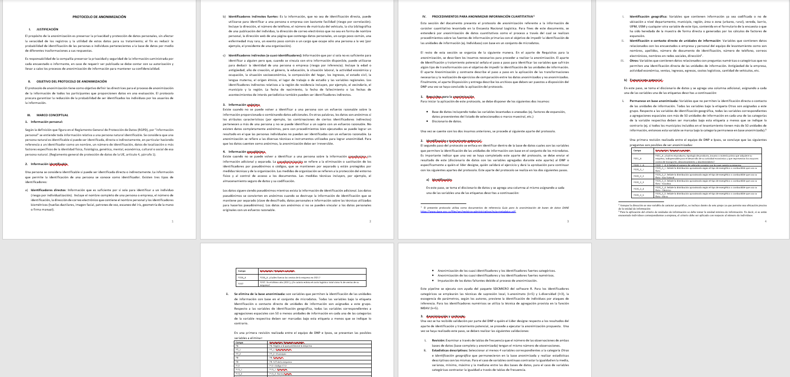 Y BDD… | 8 | $ 899,640 | 0.50 | Tres días | 0 | - | 0
9 | Procesos Especiales | Graphical modelling (INNO-sin magnitud de la relación) | Se entrega un grafo en archivo .html interactivo, que muestra relaciones entre atributos y una variable respuesta en escala o dicotómica. |  | 2.5 | $ 356,901 | 0.70 | Dos días | 0 | - | 0
10 | Procesos Especiales | Graphical modelling (con magnitud de la relación) | Se entrega un grafo en archivo .html interactivo, que muestra relaciones entre atributos y una variable respuesta en escala o dicotómica, en donde se incluye la magnitud de la relación para cada enlace, que representa la fuerza de la relación existente entre los dos atributos. |  | 3 | $ 387,874 | 0.70 | Dos días | 0 | - | 0 | 271,512 | -$ 271,512 | -543024
11 | Procesos Especiales | Graphical modelling + Orden de atributos (variable respuesta en escala) | Se entrega un grafo en archivo .html interactivo y un modelo de orden de atributos (la condición es que la variable respuesta debe ser en escala). |  | 5 | $ 511,766 | 0.70 | Dos días | 0 | - | 0
12 | Procesos Especiales | Graphical modelling + Orden de atributos (variable respuesta dicotómica) | Se entrega un grafo en archivo .html interactivo y un modelo de orden de atributos (la condición es que la variable respuesta debe ser dicotómica). |  | 5.5 | $ 542,739 | 0.70 | Dos días | 0 | - | 0
13 | Procesos Especiales | Correlaciones/asociaciones | Se entrega en archivo excel con la matrix correlaciones o asociaciones, con las variables señaladas sin apertura. |  | 1 | $ 162,964 | 0.70 | Dos días | 0 | - | 0
14 | Procesos Especiales | Inferencia Estadística (diferencias, pruebas de hipotesis, metas, análisis migratorio) | Se entrega en archivo excel con el resultado de la prueba estadística o inferencia señalada sin apertura. |  | 4 | $ 449,820 | 0.70 | Dos días | 0 | - | 0
15 | Procesos Especiales | Text analytics (CREATIVE-De palabras) | Se entrega dos grafos, uno el original y el otro con su debida partición, las métricas y la identificación de cada palabra con su grupo y número de menciones. | 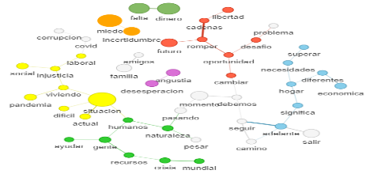 | 5 | $ 511,766 | 0.75 | Dos días | 0 | - | 0
16 | Procesos Especiales | Text Analytics por LDA ( frases construidas) | Se entrega una clasificación de verbatims, que ayuda a la construcción de frases que hace la SL, luego con las frases se hace un grafo, donde se precisan colores y edición corta de la frase, lo cual se entrega en un archivo .html. | 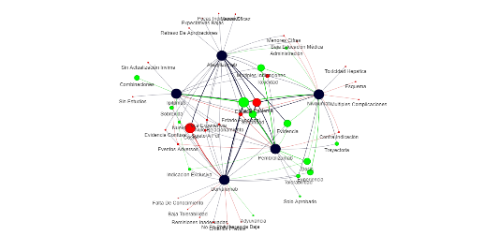 | 13 | $ 1,209,370 |  | Una semana | 0 | - | 0
17 | Procesos Especiales | Text analytics con segmentación y depurado de palabras | Se entrega máximo tres grafos, el original con su debida partición y máximo dos depuraciones de palabras, las métricas y la identificación de cada palabra con su grupo y número de menciones. |  | 8 | $ 899,640 | 0.75 | Tres días | 0 | - | 0
18 | Procesos Especiales | Text analytics depurado de marcas | Se entrega máximo tres grafos con máximo cuatro marcas, el original con su debida partición de marcas y máximo dos depuraciones de palabras de las marcas, las métricas y la identificación de cada palabra con su grupo y número de menciones. | 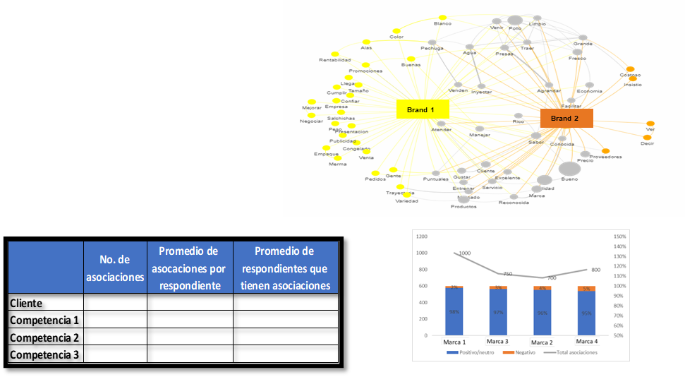 | 11 | $ 1,085,478 | 0.75 | Tres días | 0 | - | 0
19 | Procesos Especiales | Text analytics con segmentación y asociando imágenes | Es un archivo .html con un grafo, un archivo excel con identificación para cada registro el grupo al que pertenece y la identificación de las imágenes más frecuentes en cada grupo. | 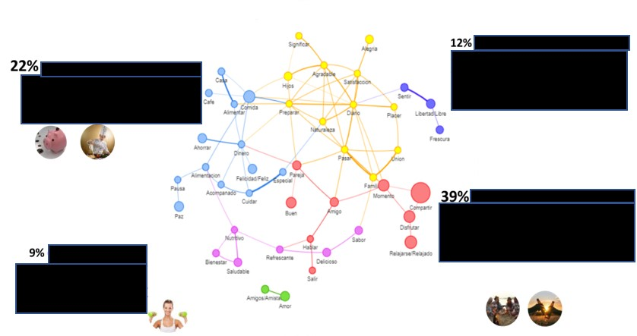 | 11 | $ 1,085,478 |  | Tres días | 0 | - | 0
20 | Procesos Especiales | Penalty Analysis | Se entregan dos archivos .html con las penalidades y otro con los porcentajes de cada grupo por atributos, estos mismos archivos se entregan en excel. |  | 2 | $ 224,910 | 0.50 | Un día | 0 | - | 0
21 | Procesos Especiales | Reglas de asociación | Ante la pregunta de los productos que compró, se pueden identificar productos complementarios y sustitutos, los cuales son identificados en este análisis que se entrega en excel, con el calculo de lift. |  | 3 | $ 387,874 | 0.50 | Dos días | 0 | - | 0
22 | Procesos Especiales | Indicadores (ACP) | El indicador se entrega en una hoja excel, con el peso de cada una de las variables involucradas en el análisis, su matrix de correlaciones, el calculo del indicador en una apertura requerida y el cálculo del indicador en cada uno de los registros del estudio. |  | 4 | $ 449,820 | 0.70 | Dos días | 0 | - | 0
23 | Procesos Especiales | Análisis factorial (redución o agrupamiento de variables) | Se entrega el cluster del agrupamiento de variables, junto con la matrix de similitudes, el dendograma y el peso de cada variables a los factores creaados en excel. |  | 5 | $ 612,784 | 0.70 | Tres días | 0 | - | 0
24 | Procesos Especiales | Residuales ajustados | Es una matrix de distancias estándarizadas de marcas vs atributos, donde se visualiza la asociaciones significativas tanto en la matrix cómo gráficamente, el archivo se entrega en excel. |  | 3 | $ 286,856 | 0.70 | Dos días | 0 | - | 0
25 | Procesos Especiales | Mapa de correspondencia | Se entrega un mapa y dendograma en una hoja excel, con las coordenadas de cada punto, las proyecciones de los casos ilustrativos (cuando hay bases muy pequeñas) y las agrupaciones sombreadas a partir de los análisis de dendogramas. |  | 4.5 | $ 480,793 | 0.70 | Dos días | 0 | - | 0
26 | Procesos Especiales | Mapa de correspondencia+residuales | Se entrega el mapa de correspondencia y la matrix de residuales, para evidenciar no solo las agrupaciones sombreadas sino las relaciones más significativas entre atributos y marcas. |  | 5.5 | $ 542,739 | 0.70 | Tres días | 0 | - | 0
27 | Procesos Especiales | Equity actitudinal con funnel | Es un archivo excel con el cálculo del AE para cada registro y marca, además de otra hoja donde se encuentra el consolidado de los resutlados del equity por marca y la clasificación cualitativa de este. |  | 3 | $ 286,856 | 0.80 | Dos días | 0 | - | 0
28 | Procesos Especiales | Segmentación o perfilamiento (Análisis de Cluster) | Tres opciones de perfiles con el cruce de cada una de las variables del perfilamiento y el peso de cada perfil, además de los residuales. |  | 14 | $ 1,271,316 | 0.90 | Tres días | 0 | - | 0
29 | Procesos Especiales | Segmentación cruzada | Se entregan dos segmentaciones una usualmente de la muestra de personas y la otra segmentación de ocasiones o necesidades, las cuales se cruzan para identificar los mejores segmentos. | 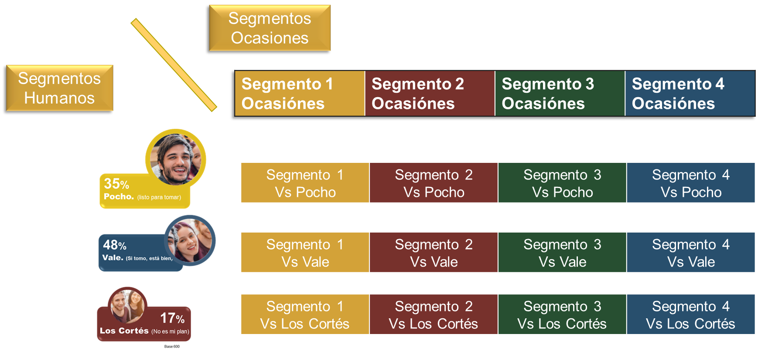 | 28 | $ 2,542,632 |  | Siete días | 0 | - | 0
30 | Procesos Especiales | Segmentación (Análisis de clúster) + Algoritmo (typing tool) | Tres opciones de segmentación con el cruce de cada una de las variables de la segmentación, el peso de cada perfil y un algoritmo en excel o shiny para una clasificación a posteriori. |  | 30 | $ 2,666,524 | 0.90 | Dos semanas | 0 | - | 0
31 | Procesos Especiales | Turf | Se entrega un gráfico en excel, con el ordenamiento y contribución de cada medio, canal o ente de evaluación. |  | 2.5 | $ 255,883 | 0.40 | Dos días | 0 | - | 0
32 | Procesos Especiales | Odds ration | Se entrega en una hoja excel las frecuencias, el odd para las variables señaladas, y un ejemplo de la interpretación. |  | 2 | $ 224,910 | 0.50 | Dos días | 0 | - | 0
33 | Procesos Especiales | Indicadores simples | Se entrega una tabla en excel con el indicador calculado. |  | 2.5 | $ 255,883 | 0.90 | Dos días | 0 | - | 0
34 | Procesos Especiales | Penalty & Rewards | Se entrega un archivo excel con los pesos de los factores y atributos, para un segmento, además de las penalidades y rewards. |  | 5 | $ 511,766 | 0.60 | Dos días | 0 | - | 0
35 | Procesos Especiales | Aporte entre marcas (similar a Brand Halo) | Es un archivo en excel que muestra el aporte de cada atributo o submarca a una marca principal, junto con las diferencias significativas de los resultados. |  | 4 | $ 449,820 | 0.30 | Dos días | 0 | - | 0
36 | Procesos Especiales | Aplicación de algoritmo de segmentación | Previo entrega de un algoritmo de segmentación, este se aplica a una nueva BDD y se entrega en excel el cluster de cada registro. |  | 3 | $ 286,856 | 0.75 | Un día | 0 | - | 0
37 | Procesos Especiales | Análisis chaid (Árboles de clasificación) | Un árbol de clasificiación con su debida documentación que presenta el análisis e interpretación. | 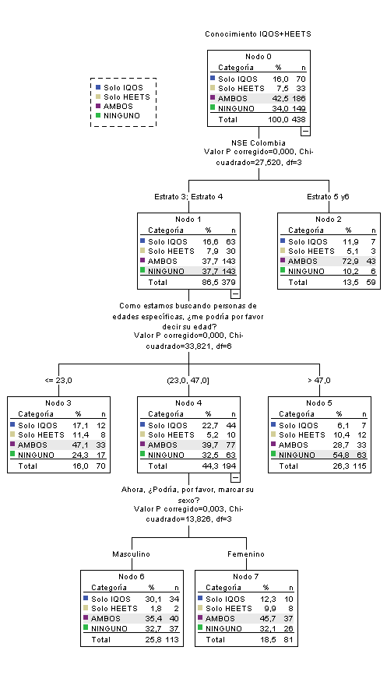 | 3.5 | $ 418,847 | 0.75 | Dos días | 0 | - | 0
38 | Procesos Especiales | Análisis chaid (CX-Árboles de clasificación) | Un árbol de clasificiación, para una variable categórica como NPS o Satisfacción con su debida interpretación, se entrega en un archivo excel. | 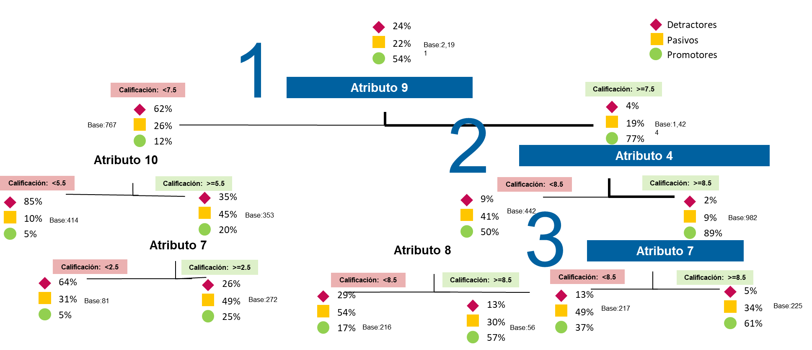 | 2.5 | $ 255,883 | 0.75 | Dos días | 0 | - | 0
39 | Procesos Especiales | Análisis de causalidad con redes bayesianas (similar a IBN) | Se entrega un archivo .html con un grafo acíclico dirigido, basado en redes bayesinas que permiten encontrar la causalidad de la relación entre dos atributos (flechas). | 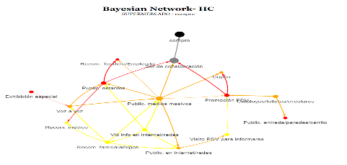 | 13 | $ 1,209,370 | 0.50 | Una semana | 0 | - | 0
40 | Procesos Especiales | PSM | Una hoja excel para un PSM con el gráfico que contiene la identificación de los puntos de intercepción y los tabulados de los precios asignados. |  | 3.5 | $ 317,829 | 0.60 | Dos días | 0 | - | 0
41 | Procesos Especiales | Árbol de decisión del Shopper | Se entrega en un archivo excel el ranking, que describen el peso de los atributos a la escogencia. |  | 5 | $ 511,766 | 0.90 | Tres días | 0 | - | 0
42 | Procesos Especiales | Max-diff (Análisis Conjoint con diseño ortogonal) | Se entrega el diseño de las tareas (máximo dos cambios de tareas) y en excel los resultados del desempeño de las opciones evaluadas. |  | 7 | $ 837,694 | 0.95 | Dos días | 0 | - | 0
43 | Procesos Especiales | Ecuaciones Estructurales | Se entrega un archivo de excel con las importancias de los atributos y la importancia de las variables latentes, respecto a un indicador principal. Además, un grafo con la estructura del modelo que incluye las importancia estimadas del modelo. | 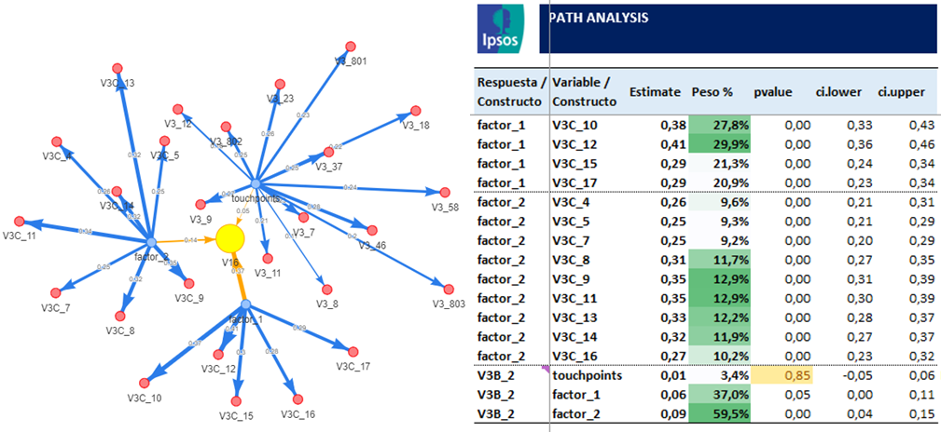 | 8 | $ 899,640 | 0.90 | Tres días | 0 | - | 0
44 | Procesos Especiales | Elasticidad | Se entrega un archivo excel con la tabla de precios con su respectiva participación y calculo de la elasticidad. |  | 5 | $ 511,766 | 0.80 | Dos días | 0 | - | 0
45 | Procesos Especiales | Elasticidad (similar a Gabor Granger) | Se entrega un archivo excel con la curva de sensibilidad al precio, además de la tabla de precios con su respectiva participación y calculo de la elesticidad. |  | 8 | $ 697,604 |  | Tres días | 0 | - | 0
46 | Procesos Especiales | Modelo de Atributos de Precio por Marca (similar a BIM) | Es un agrupamiento de atributos de precios evaluados en diferentes marcas (cliente y competencia), se entrega en excel un análisis factorial con el agrupamiento de atributos, un modelo de machine learning que revela el peso de los factores y unos residuales ajustados complementado con mapa de correspondencia para evaluar el desempeño de la marca y su competencia. |  | 16 | $ 1,395,208 |  | Una semana | 0 | - | 0
47 | Procesos Especiales | SOVA | Se entrega una tabla en excel para el producto de prueba con el resultado del source of volumen por cada producto y cada categoría. | 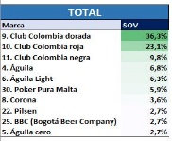 | 5 | $ 511,766 | 0.90 | Dos días | 0 | - | 0
48 | Procesos Especiales | Análisis de consistencia (Alpha cronbach) | Se entrega en un excel el calculo e interpretación del coeficiente Alfa de Cronbach para la variable de interés, lo cuál muestra el nivel de confiabilidad interna de la pregunta, dentro del cuestionario, la consistencia de la escala y si es la misma variable medida en diferentes olas, muestra la consistencia en el tiempo, adicionando una prueba ANOVA. |  | 5.5 | $ 542,739 | 0.90 | Dos días | 0 | - | 0
49 | Procesos Especiales | Ecosystem Flow | Es un grafo .html interactivo, con sus respectivas métricas de penetración y estadísticas de resúmen por apertura como franja horaria, de información suministrada de la interacción de la persona con la web, con entregable en power BI. | 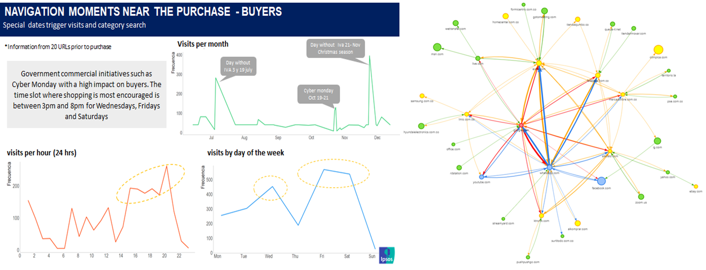 | 18 | $ 1,519,100 | 0.90 | Cuatro días | 0 | - | 0
50 | Procesos Especiales | Channel Vision | Un AE, Turf no ponderado, turf ponderado por AE, indicador de afinidad y dos ordenes de atributos-incluye asesoria de movido de BDD. | 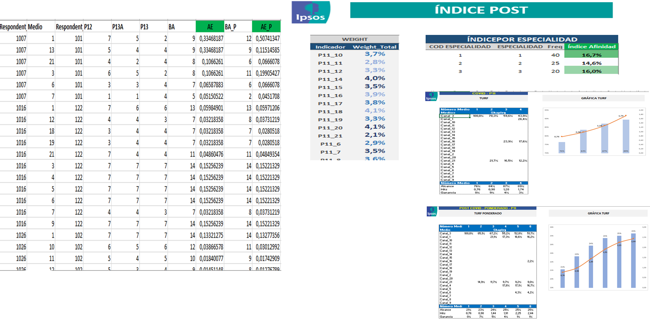 | 18 | $ 1,519,100 | 0.75 | Tres días | 0 | - | 0
51 | Procesos Especiales | Potential modelling | Se entregan un archivo .html con el resultado de la simulación para cada atributo y una tabla en excel con los valores de resúmen de la simulación. | 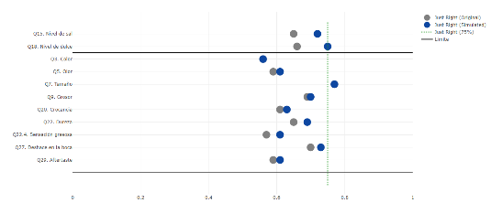 | 4 | $ 449,820 | 0.90 | Dos días | 0 | - | 0
52 | Procesos Especiales | t-plot | Se entrega un gráfico en excel con la comparación estadística de dos grupos, con sus respectivas bandas. | 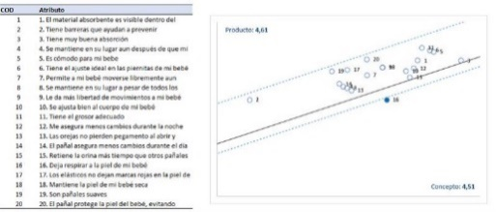 | 4 | $ 449,820 | 0.90 | Dos días | 0 | - | 0
53 | Procesos Especiales | Análisis Conjoint (CBC) | Un archivo en excel que contiene la importancia y utilidades de los atributos y variables. | 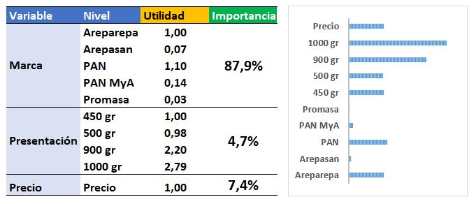 | 25 | $ 2,154,758 | 0.95 | Tres días | 0 | - | 0
54 | Procesos Especiales | Análisis Conjoint (CBC) con elasticidades | Un archivo en excel que contiene la importancia y utilidades de los atributos y variables, además de las elesticidades marginales, cruzadas y la canibalización. | 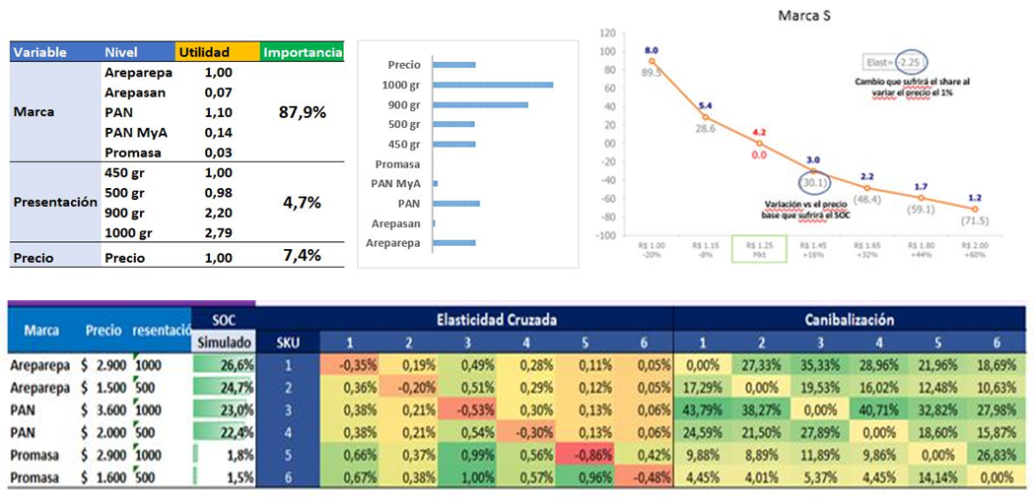 | 42 | $ 3,813,948 | 0.95 | Una semana | 0 | - | 0
55 | Procesos Especiales | Espacios de demanda (similar Demand Space) | Se tienen dos entregas, la primera es un random Forest para precisar las variables que más pesan más sobre una variable de volumen o consumo y la segunda es la segmentación de personas o ocasiones o necesidades, todo se entrega en excel. | 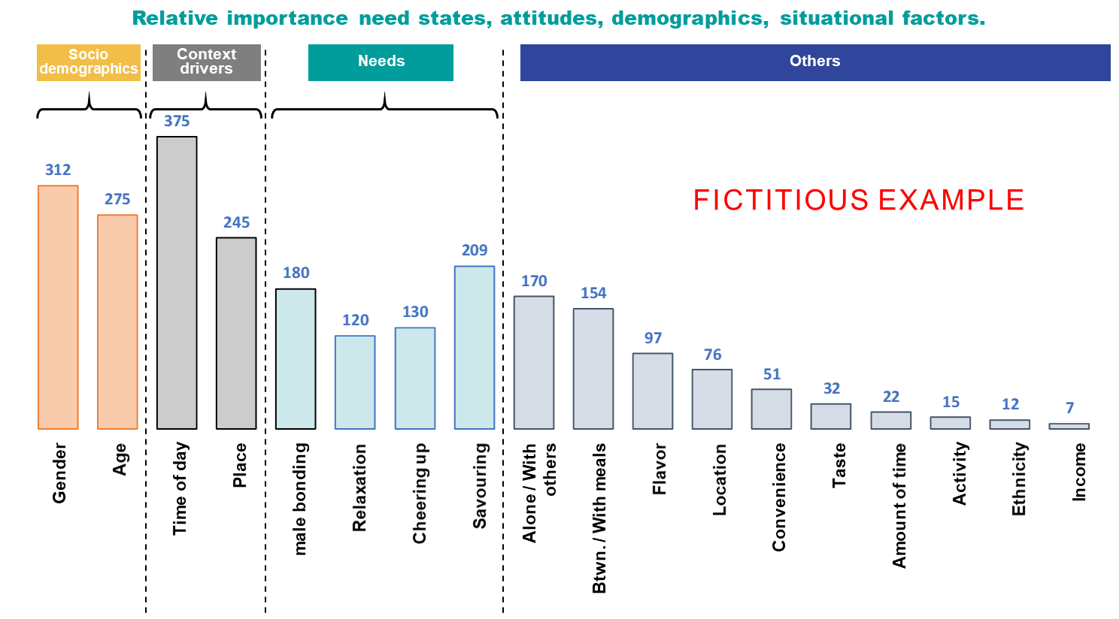 | 26 | $ 3,226,884 | 1.00 | Siete días | 0 | - | 0
56 | Procesos Especiales | Means - End Chain (Text Analytics de Atributos-Beneficios-Valores) | Es un archivo en .html que muestra un grafo que proviene de una análisis por LDA de atributos, beneficios y valores, y un archivo excel con la frecuencias de cada atributo, beneficio y valor. | 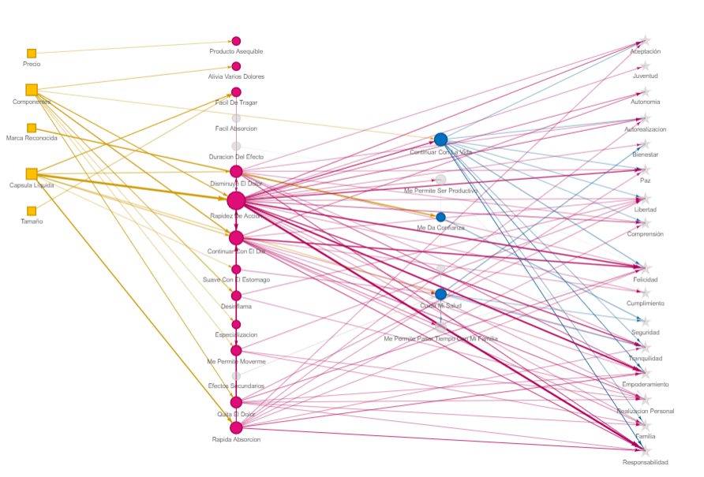 | 39 | $ 3,224,038 | 0.50 | Dos semanas | 0 | - | 0
57 | Procesos Especiales | Dendograma | Es un gráfico descriptivo de la segmentación de atributos o personas |  | 5 | $ 511,766 | 1.00 | Dos días | 0 | - | 0
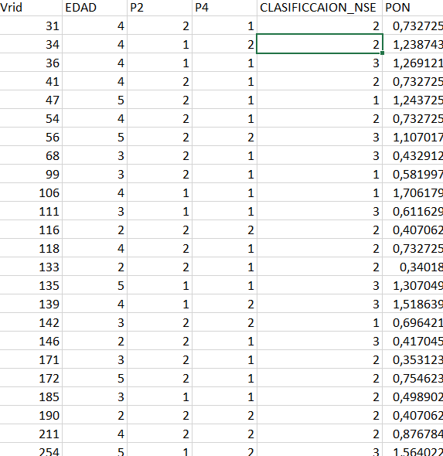
58 | Ponderación | Ponderación por una variable o dos variables cruzadas | Se sube a matrix el archivo en excel de la base de datos muestrales con el ponderador para cada registro y se debe aprobar el pegue de este ponderador a la BDD final. |  | 3 | $ 255,883 | 1.00 | Un día | 0 | - | 0
59 | Ponderación | Ponderación dos variables (no cruzadas) |  |  | 4.5 | $ 480,793 | 1.00 | Un día | 0 | - | 0
60 | Ponderación | Ponderación tres o más variables no cruzadas |  |  | 9 | $ 759,550 | 1.00 | Un día | 0 | - | 0
61 | Ponderación | Ponderación por variable diferente a universo (ejemplo ventas) |  |  | 14 | $ 1,271,316 | 1.00 | Tres días | 0 | - | 0
62 | Ponderación | Factor de Expansión | Se deben incluir unas preguntas de validación en el cuestionario, según el diseño muestral y se requiere especificar en la metodología las variables a usar. El archivo se entrega en excel de la base de datos muestrales con el factor de expansión para cada registro y las tablas del universo representado por esta encuesta. |  | 19 | $ 1,581,046 | 1.00 | Tres días | 0 | - | 0
63 | Ponderación | Factor de Expansión en muestreos no-probabilísticos (estimaciones doblemente robustas) | Se deben incluir unas preguntas de validación en el cuestionario de un estuid probabilístico, según el diseño muestral y se requiere especificar en la metodología las variables a usar. El archivo se entrega en excel de la base de datos muestrales con el factor de expansión para cada registro y las tablas del universo representado por esta encuesta. |  | 56 | $ 5,489,336 | 1.00 | Una semana | 0 | - | 0
64 | Selección IDM | Selección IDM por listado | Se entrega el listado de los seleccionados con el 20% de sobremuestra. | 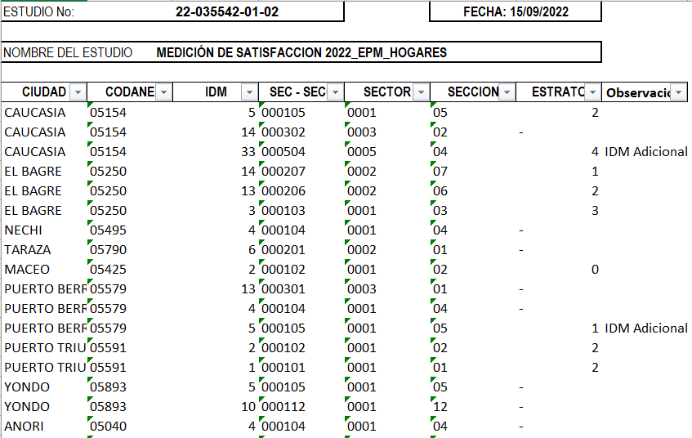 | 5 | $ 511,766 | 1.00 | Dos días | 0 | - | 0
65 | Selección IDM | Selección IDM de municipios menos de 5 municpios) | Listado de IDM seleccionados por municipios y en muestreos no probabilísticos con el 50% de reemplazos y probabilísticos 20%. |  | 4.5 | $ 278,757 | 1.00 | Dos días | 0 | - | 0
66 | Selección IDM | Selección IDM entre 6 y 20 municipios | Listado de IDM seleccionados por municipios y en muestreos no probabilísticos con el 50% de reemplazos y probabilísticos 20%. |  | 7.5 | $ 464,595 | 1.00 | Dos días | 0 | - | 0
67 | Selección IDM | Selección IDM más de 20 municipios | Listado de IDM seleccionados por municipios y en muestreos no probabilísticos con el 50% de reemplazos y probabilísticos 20%. |  | 11 | $ 883,442 | 1.00 | Tres días | 0 | - | 0
68 | Selección IDM | Reemplazos de IDM | Por cada pedido de reemplazos, se costea este tiempo. |  | 2 | $ 184,503 | 1.00 | El mismo día (si se solicita antes del medio día) | 0 | - | 0
69 | Selección IDM | Cartografía para un municipio nuevo en la selección de IDM | Se cargan los mapas en pdf a la carpeta de campo. |  | 3 | $ 185,838 | 0.70 | Un día | 0 | - | 0
70 | Metodologías | Metodología (sin diseño muestral) | Dadas las especificaciones técnicas se crea la metodología en word y en matrix. | 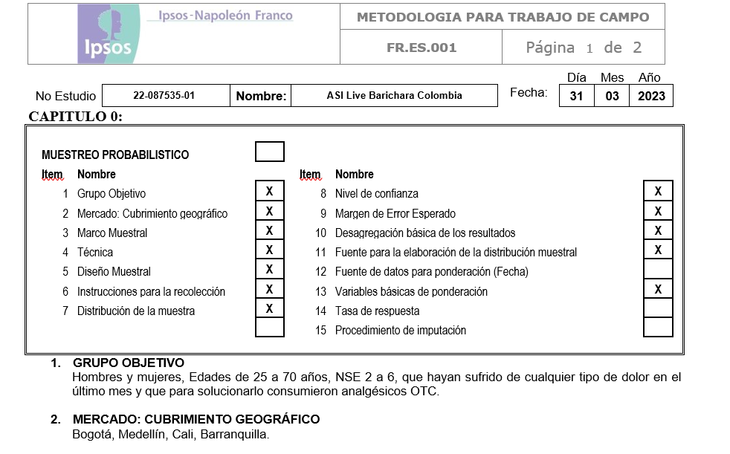 | 2 | $ 224,910 | 0.50 | Un día | 0 | - | 0
71 | Metodologías | Metodología (con diseño muestral) | Dadas las especificaciones técnicas se crea la metodología en word y en matrix, previa verificación al diseño muestral propuesto. |  | 5 | $ 511,766 | 0.50 | Un día | 0 | - | 0
72 | Metodologías | Metodología (PA-con diseño muestral probabilístico) | Dadas las especificaciones técnicas se crea la metodología en word y en matrix, previa verificación al diseño muestral probabilístico propuesto. |  | 10 | $ 1,023,532 | 0.50 | Dos días | 0 | - | 0
73 | Diseño Muestral | Propuesta Diseño muestral básico | Se entrega el documento en word del diseño, con la muestra propuesta y el universo encontrado. |  | 7 | $ 635,658 | 0.50 | Dos días | 0 | - | 0
74 | Diseño Muestral | Propuesta diseño muestral complejo | Se entrega el documento en word del diseño, con toda la programación en R y marco muestral utilizado. |  | 70 | $ 8,376,940 |  | A convenir | 0 | - | 0
75 | Diseño Muestral | Actualización de diseño muestral complejo | Se entrega el documento en word del diseño, con toda la programación en R y marco muestral final, adicional a todo el acompañamiento y clarificación de dudas. |  | 120 | $ 11,474,240 |  | A convenir | 0 | - | 0
76 | Procesos Especiales | Tabulados con error muestral o estimaciones asistidas por modelos | Se entrega las tablas con las estimaciones de los indicadores y sus errores muestrales, además de la programación en R. |  | 50 | $ 5,117,660 | 1.00 | A convenir | 0 | - | 0
* Valores estimados por procesos, las asesorias adicionales o acompañamiento a cliente, serían horas adicionales. |  |  |  |  |  |  |  |  | Total | -

 |  | text insight |  |  | 4.5 | $ 480,793 | 0.70 |  | 4 | 1,490,458
 |  |  |  |  |  |  |  |  |  | -
 |  |  |  |  |  | $ 336,555 |  |  |  | -

 |  |  | 3150000
 |  |  | 17,100,000

Costos Directos discriminados
Nombre Propuesta | 0
Grupo Objetivo | 0
Cliente | 0
Fecha de aprobación estimada | 0
Fecha de campo | 0 | 0
Probabilidad de aprobación | Alta
SL | MSU
Metodología SL | MSC005 - U&A | 0
Record Detail | Ops
Producto | Otro | 0
Metodología de Recolección | Hogares | 0
Técnica de Recolección 1 | F2F | 1 | 1 | 400
Técnica de Recolección 2 | NINGUNA | 0 |  | 0
Bases de Datos | No requiere | 0
Penetración |  | Mas 82%
Duracion |  | 16-20minutos
# Preguntas abiertas |  | 0
# Preguntas abiertas Multiples |  | 0
Otros |  | 0
Top line | No | 0
Datacleaning | Total | 1
Conversión/generación archivos ASCII y otros | No | 0
Requiere Script para reclutamiento | No | 0
Scripting | Si | 1 | Nuevo | 1
Codificación | No | 0
Procesamiento | Si | 1
# Procesamientos |  | 1
Requiere proceso Estadistico | No | 0
Valor GMU (Brasil, francia, EEUU, etc.)
Harmoni | No | 0
Graficación | No | 0
Otros costos | 0 | 0
# Pag. Reprografia |  | 0
Número de Olas/rondas | 1
Envío a ciudades | No | 0
Ciudades | 1
El estudio contempla niños | No
Taxi a participantes | No
Clase de Prueba | Monádica sequencial | 2 | 1
Requiere refrigeración anticipada | No | 0
Valor de la compra del producto en caso de requerirlo | $ -
Si requiere traslado del producto indique el Peso en gramos | 0
Etiquetado o Empaque(Dosificarlo),blind, o prueba a ciegas | Blind, o prueba a ciegas | 1
Emabalaje | No
# Producto a testear |  | 2
# Product por respondiente |  | 2
# Patinadores por ciudad | 2 | 2
Siembra y recolección | No | 0 | 1
Apoyo Reclutamiento en sitio | Ninguno | 0
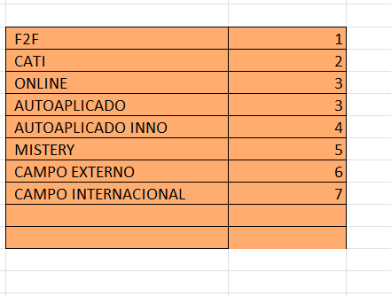
Muestra | 400
Sobre Muestra | 0% | 0
Muestra | 400
Productividad | 6
Días de Set up | 4
#Días de campo | 15
#Días | 14
# Horas DP | 18
# de Encuestadores | 7
# de Supervisores | 2
Incidencia |  | Mas 82%
Valor por encuesta a encuestador sin parafiscales | $ 12,227 | $ 12,227
Parafiscales | 16.522% | $ 2,020
Tasa Cambiaria | Junio | 4111.28

Valor encuestas |  | $ 5,699,043 | $ 14,247.61 |  | $ 5,699,042.55 | #DIV/0!
Valor encuestas CATI |  | $ - | $ - |  | $ - | #DIV/0!
Valor Campo Internacional |  | $ - | $ - |  | $ - | #DIV/0!
Valor Campo EXTERNO |  | $ - | $ - |  | $ - | #DIV/0!
Valor encuestas Auto aplicado/Online |  | $ - | $ - |  | $ - | #DIV/0!
Valor encuestas Auto aplicado INNO | $ 88,719 | $ - | $ - |  | $ - | #DIV/0!
Valor encuestas Mystery |  | $ - | $ - |  | $ - | #DIV/0!
Valor encuesta Shopper por día | $ 88,719 | $ - | $ - |  | $ - | #DIV/0!
Valor encuesta Shopper por productividad |  | $ - | $ - |  | $ - | #DIV/0!
Reclutamiento |  | $ - | $ - |  | $ - | #DIV/0!
Insumos Productos para Pruebas | $ - | $ - |  |  | $ - | #DIV/0!
Rotulación, marcación, tapar marca | $ 3,665 | $ - | $ - |  | $ - | #DIV/0!
Transporte Enc. | $ 3,945 | $ 414,225 |  |  | $ 414,225.00 | #DIV/0!
Transporte Superv. | $ 7,890 | $ 207,113 |  |  | $ 207,112.50 | #DIV/0!
Envios | $ 14,728 | $ - |  |  | $ - | #DIV/0!
Transporte Niños | $ 15,780 | $ - |  |  | $ - | #DIV/0!
Transporte Bebidas Alcoholicas | $ 29,456 | $ - |  |  | $ - | #DIV/0!
Tpe Locaciones | $ 94,680 | $ - |  |  | $ - | #DIV/0! | $ 1,553,262 | $ 2,218,945.57
Apoyo Compras | $ 88,719 | $ - |  |  | $ - | #DIV/0! |  | 5547363.9357
Apoyo Reclutador en sitio | $ 88,719 | $ - |  |  | $ - | #DIV/0!
Apoyo Pasantes 2xCiudad | $ 88,719 | $ - |  |  | $ - | #DIV/0! |  | 6656836.7229
Apoyo Puerta OPS Bta | $ 88,719 | $ - |  |  | $ - | #DIV/0!
Reprografía | $ 1,157 | $ - |  |  | $ - | #DIV/0!
Supervisión de campo personal | $ 111,761 | $ 3,646,336 | $ 5,736,148 |  | $ 3,646,336.38 | #DIV/0!
Coordinación Campo | $ 147,516 | $ 2,089,811 |  |  | $ 2,089,811.41 | #DIV/0!
Entrenamiento | $ 31,110 | $ 365,540 |  |  | $ 365,540.22 | #DIV/0!
Verificación | $ 31,465 | $ 1,048,823 | $ 1,335,229.50 |  | $ 1,048,822.77 | #DIV/0!
Codificacion | $ 28,105 | $ - | $ - |  | $ - | #DIV/0!
Verificacion-Campo Costo telefónico | $ 144 | $ 100,887 | $ 128,436.41 |  | $ 100,886.80 | #DIV/0!
Costo telefónico para Siembra | $ 215 | $ -
Crítica Encuestas | $ 30,266 | $ 403,552 | $ 513,752.17 |  | $ 403,552 | #DIV/0!
Alojamiento en Ifield (0,19) | $ 0.20 | $ 328,705 | $ 1,977,418.08 |  | $ 328,705.06 | #DIV/0!
Otros Costos |  | $ - |  |  | $ - | #DIV/0!
Viaticos |  | $ -
Locacion btá | $ 683,800 | $ - |  |  | $ - | #DIV/0!
Locacion Mdellín | $ 884,732 | $ - | $ - |  | $ - | #DIV/0!
Locación Barranquilla | $ 904,720 | $ - |  |  | $ - | #DIV/0!
Locación cali | $ 631,200 | $ - | $ - |  | $ - | #DIV/0!
Locación Bucaramanga |  |  | $ - |  | $ - | #DIV/0!
Locación Cartagena |  |  | $ - |  | $ - | #DIV/0!
Localización Otra Ciudad 1 |  |  | $ - |  | $ - | #DIV/0!
Localización Otra Ciudad 2 |  |  | $ - |  | $ - | #DIV/0!
Localización Otra Ciudad 3 |  |  | $ - |  | $ - | #DIV/0!
Base de datos | $ - | $ - |  |  | $ - | #DIV/0!
 |  |  | Vr por encuesta
Total costo Directo |  | $ 14,304,035 | $ 35,760.09
Compra de producto |  | $ 11,572 |  |  | -$ 11,572 | #DIV/0!
Incentivos |  | $ - |  |  | $ - | #DIV/0!
Tablets | $ 1,683 | $ 673,280 | $ 1,001,985 |  | $ 673,280.00 | #DIV/0!
Total con Incentivos |  | $ 14,988,887 | $ 37,472.22
Total GM 21,45% | 19.00% | 19.00%

Staff PMO | $ 67,824 | $ 1,288,651 | 322162.8163 |  | -$ 1,288,651 | #DIV/0!
Conversión/generación archivos ASCII y otros | $ 60,255 | $ - | 675325 |  | $ - | #DIV/0!
Estadistica | $ 67,824 | $ - |  |  | $ - | #DIV/0!
Scripting | $ 58,764 | $ 1,645,392 |  |  | -$ 1,645,392 | #DIV/0!
Scripting reclutamiento | $ 58,764 | $ - |  |  | $ - | #DIV/0!
Datacleaning | $ 59,385 | $ 1,389,609 |  |  | $ 1,389,609.00 | #DIV/0!
TopLines | $ 59,385 | $ - |  |  | $ - | #DIV/0!
Procesamiento | $ 59,385 | $ 1,068,930 |  |  | -$ 1,068,930 | #DIV/0!
Harmoni | $ 59,385 | $ - |  |  | $ - | #DIV/0!
Graficación | $ 59,385 | $ - |  |  | $ - | #DIV/0!
Staff OPS |  | $ 5,392,582 | $ 6,865,159
 |  |  |  | $ - | TRM | $ 3,836.95
Direct cost OPS | Staff con GM | Total | Valor Unitario |  | Total | Valor Unitario
$ 18,344,154.49 | $ 6,657,508.97 | $ 25,001,663 | $ 62,504 |  | USD 6,516.02 | USD 16.29

 | Valor Unitario | $ 167,351.87
 | AOT | $ 66,940,747 |  |  | $ 1,977,418.08 | $ 515.36
 | Direct cost OPS | -$ 14,988,887
 | GM | $ 51,951,860 | 77.61%
 | PB+RMF | -$ 2,878,452 | 4.30%
 | Prof Time | -$ 5,392,582
 | OP | $ 43,680,826
 | %OP | 65%

 | OP Ops | 7%
 | GM OPS | 21.45%

 | Resumen de Costos | Costos Sin Gross | Costos con Gross %
 | Campo+Calidad+ Viaticos+ PMO | $ 16,277,538 | $ 19,935,082
 | TDD (Script+Code+Proc) | $ 4,103,931 | $ 5,066,581
 | Incentivos | $ 0 | $ 0
 | Estadistica | $ 0 | $ 0
 | Total | $ 20,381,469 | $ 25,001,663

 | P&L
 | Muestra | 10,160 | SL | OPS | Eliminaciones | Total Compañía
 |  | Valor Unitario | 0 | $ 66,689.27 |  | 0
 |  | AOT |  | $ 677,562,989 | -677562989.18 | 0
 |  | Direct cost OPS | 0 | -$ 579,925,421 | -677562989.18 | -1257488410.2
 |  | GM | 0 | $ 97,637,568 |  | 97637568.179
 |  | GM% | #DIV/0! | 14.4% |  | #DIV/0!
 | 4.6% | PB+RMF | 0 | -$ 31,167,898 |  | -31167897.502
 |  | Prof Time | 80000000 | -$ 11,141,947 |  | 68858053
 |  | OP | 80000000 | $ 55,327,724 |  | 135327723.68
 |  | %OP | #DIV/0! | 8.2% |  | #DIV/0!

 | Cronograma de las Etapas del Proyecto | Días hábiles
 | Script | 3
 | Set Up OPS + Capacitación | 5
 | Trabajo de Campo | 21
 | Code + Procesamiento | 5

Parametros
 | Perfil | Mas 82% | Coordinación, supervisión y tablets | Total Mas 82% | 75%-82% | Coordinación, supervisión y tablets | Total 75%-82% | 67%-74% | Coordinación, supervisión y tablets | Total 67%-74% | 55-66% | Coordinación, supervisión y tablets | Total Mas 55-66% | 46-54% | Coordinación, supervisión y tablets | Total Mas 46-54% | 37-45% | Coordinación, supervisión y tablets | Total Mas 37-45% | 30-36% | Coordinación, supervisión y tablets | Total Mas 30-36% | 22-29% | Coordinación, supervisión y tablets | Total Mas 22-29% | 15-21% | Coordinación, supervisión y tablets | Total Mas 15-21% | 10-14% | Coordinación, supervisión y tablets | Total Mas 10-14% | 0-9% | Coordinación, supervisión y tablets | Total Mas 0-9%
 | 1 | 2 | 3 | 4 | 5 | 6 | 7 | 8 | 9 | 10 | 11 | 12 | 13 | 14 | 15 | 16 | 17 | 18 | 19 | 20 | 21 | 22 | 23 | 24 | 25 | 26 | 27 | 28 | 29 | 30 | 31 | 32 | 33 | 34 |  |  |  |  |  |  |  |  |  |  |  |  | Diferencia entre duraciones
 | Perfil | Mas 82% | Coordinación, supervisión y tablets | Total Mas 82% | 75%-82% | Coordinación, supervisión y tablets | Total 75%-82% | 67%-74% | Coordinación, supervisión y tablets | Total 67%-74% | 55-66% | Coordinación, supervisión y tablets | Total Mas 55-66% | 46-54% | Coordinación, supervisión y tablets | Total Mas 46-54% | 37-45% | Coordinación, supervisión y tablets | Total Mas 37-45% | 30-36% | Coordinación, supervisión y tablets | Total Mas 30-36% | 22-29% | Coordinación, supervisión y tablets | Total Mas 22-29% | 15-21% | Coordinación, supervisión y tablets | Total Mas 15-21% | 10-14% | Coordinación, supervisión y tablets | Total Mas 10-14% | 0-9% | Coordinación, supervisión y tablets | Total Mas 0-9% | Diferencia entre perfiles | Mas 82% | 75%-82% | 67%-74% | 55-66% | 46-54% | 37-45% | 30-36% | 22-29% | 15-21% | 10-14% | 0-9% | Mas 82% | 75%-82% | 67%-74% | 55-66% | 46-54% | 37-45% | 30-36% | 22-29% | 15-21% | 10-14% | 0-9%
5 | 0-5 minutos | $ 7,493 | $ 13,894 | $ 21,387 | $ 8,019 | $ 13,894 | $ 21,913 | $ 8,545 | $ 13,894 | $ 22,439 | $ 8,966 | $ 13,999 | $ 22,965 | $ 9,849 | $ 14,168 | $ 24,017 | $ 10,757 | $ 14,838 | $ 25,595 | $ 13,287 | $ 15,990 | $ 29,277 | $ 16,443 | $ 15,990 | $ 32,433 | $ 19,073 | $ 15,990 | $ 35,063 | $ 21,703 | $ 15,990 | $ 37,693 | $ 24,333 | $ 15,990 | $ 40,323 | 0-5 minutos |  | $ 526 | $ 526 | $ 526 | $ 1,052 | $ 1,578 | $ 3,682 | $ 3,156 | $ 2,630 | $ 2,630 | $ 2,630
10 | 6-10 minutos | $ 8,545 | $ 13,894 | $ 22,439 | $ 9,071 | $ 13,894 | $ 22,965 | $ 9,597 | $ 13,894 | $ 23,491 | $ 10,018 | $ 13,999 | $ 24,017 | $ 10,901 | $ 14,168 | $ 25,069 | $ 11,809 | $ 14,838 | $ 26,647 | $ 14,339 | $ 15,990 | $ 30,329 | $ 18,547 | $ 15,990 | $ 34,537 | $ 21,177 | $ 15,990 | $ 37,167 | $ 23,807 | $ 15,990 | $ 39,797 | $ 26,437 | $ 15,990 | $ 42,427 | 6-10 minutos |  | $ 526 | $ 526 | $ 526 | $ 1,052 | $ 1,578 | $ 3,682 | $ 4,208 | $ 2,630 | $ 2,630 | $ 2,630 | $ 1,052 | $ 1,052 | $ 1,052 | $ 1,052 | $ 1,052 | $ 1,052 | $ 1,052 | $ 2,104 | $ 2,104 | $ 2,104 | $ 2,104
15 | 11-15minutos | $ 10,123 | $ 13,894 | $ 24,017 | $ 10,649 | $ 13,894 | $ 24,543 | $ 11,175 | $ 13,894 | $ 25,069 | $ 11,596 | $ 13,999 | $ 25,595 | $ 12,479 | $ 14,168 | $ 26,647 | $ 13,387 | $ 14,838 | $ 28,225 | $ 15,917 | $ 15,990 | $ 31,907 | $ 20,651 | $ 15,990 | $ 36,641 | $ 23,281 | $ 15,990 | $ 39,271 | $ 25,911 | $ 15,990 | $ 41,901 | $ 28,541 | $ 15,990 | $ 44,531 | 11-20minutos |  | $ 526 | $ 526 | $ 526 | $ 1,052 | $ 1,578 | $ 3,682 | $ 4,734 | $ 2,630 | $ 2,630 | $ 2,630 | $ 1,578 | $ 1,578 | $ 1,578 | $ 1,578 | $ 1,578 | $ 1,578 | $ 1,578 | $ 2,104 | $ 2,104 | $ 2,104 | $ 2,104
20 | 16-20minutos | $ 12,227 | $ 13,894 | $ 26,121 | $ 12,753 | $ 13,894 | $ 26,647 | $ 13,279 | $ 13,894 | $ 27,173 | $ 13,700 | $ 13,999 | $ 27,699 | $ 14,583 | $ 14,168 | $ 28,751 | $ 15,491 | $ 14,838 | $ 30,329 | $ 18,021 | $ 15,990 | $ 34,011 | $ 22,755 | $ 15,990 | $ 38,745 | $ 25,385 | $ 15,990 | $ 41,375 | $ 28,015 | $ 15,990 | $ 44,005 | $ 30,645 | $ 15,990 | $ 46,635
30 | 21-30 minutos | $ 14,857 | $ 13,894 | $ 28,751 | $ 15,383 | $ 13,894 | $ 29,277 | $ 15,909 | $ 13,894 | $ 29,803 | $ 16,330 | $ 13,999 | $ 30,329 | $ 17,213 | $ 14,168 | $ 31,381 | $ 18,121 | $ 14,838 | $ 32,959 | $ 20,651 | $ 15,990 | $ 36,641 | $ 24,859 | $ 15,990 | $ 40,849 | $ 27,489 | $ 15,990 | $ 43,479 | $ 30,119 | $ 15,990 | $ 46,109 | $ 32,749 | $ 15,990 | $ 48,739 | 21-30 minutos |  | $ 526 | $ 526 | $ 526 | $ 1,052 | $ 1,578 | $ 3,682 | $ 4,208 | $ 2,630 | $ 2,630 | $ 2,630 | $ 4,734 | $ 4,734 | $ 4,734 | $ 4,734 | $ 4,734 | $ 4,734 | $ 4,734 | $ 4,208 | $ 4,208 | $ 4,208 | $ 4,208
40 | 31-40 minutos | $ 18,013 | $ 13,894 | $ 31,907 | $ 18,539 | $ 13,894 | $ 32,433 | $ 19,065 | $ 13,894 | $ 32,959 | $ 19,486 | $ 13,999 | $ 33,485 | $ 20,369 | $ 14,168 | $ 34,537 | $ 21,277 | $ 14,838 | $ 36,115 | $ 23,807 | $ 15,990 | $ 39,797 | $ 26,963 | $ 15,990 | $ 42,953 | $ 29,593 | $ 15,990 | $ 45,583 | $ 32,223 | $ 15,990 | $ 48,213 | $ 34,853 | $ 15,990 | $ 50,843 | 31-40 minutos |  | $ 526 | $ 526 | $ 526 | $ 1,052 | $ 1,578 | $ 3,682 | $ 3,156 | $ 2,630 | $ 2,630 | $ 2,630 | $ 3,156 | $ 3,156 | $ 3,156 | $ 3,156 | $ 3,156 | $ 3,156 | $ 3,156 | $ 2,104 | $ 2,104 | $ 2,104 | $ 2,104
50 | 41-50 minutos | $ 21,169 | $ 13,894 | $ 35,063 | $ 21,695 | $ 13,894 | $ 35,589 | $ 22,221 | $ 13,894 | $ 36,115 | $ 22,642 | $ 13,999 | $ 36,641 | $ 23,525 | $ 14,168 | $ 37,693 | $ 24,433 | $ 14,838 | $ 39,271 | $ 26,963 | $ 15,990 | $ 42,953 | $ 31,171 | $ 15,990 | $ 47,161 | $ 33,801 | $ 15,990 | $ 49,791 | $ 36,431 | $ 15,990 | $ 52,421 | $ 39,061 | $ 15,990 | $ 55,051 | 41-50 minutos |  | $ 526 | $ 526 | $ 526 | $ 1,052 | $ 1,578 | $ 3,682 | $ 4,208 | $ 2,630 | $ 2,630 | $ 2,630 | $ 3,156 | $ 3,156 | $ 3,156 | $ 3,156 | $ 3,156 | $ 3,156 | $ 3,156 | $ 4,208 | $ 4,208 | $ 4,208 | $ 4,208
60 | 51 - 60 minutos | $ 26,429 | $ 13,894 | $ 40,323 | $ 26,955 | $ 13,894 | $ 40,849 | $ 27,481 | $ 13,894 | $ 41,375 | $ 27,902 | $ 13,999 | $ 41,901 | $ 28,785 | $ 14,168 | $ 42,953 | $ 29,693 | $ 14,838 | $ 44,531 | $ 32,223 | $ 15,990 | $ 48,213 | $ 35,379 | $ 15,990 | $ 51,369 | $ 38,009 | $ 15,990 | $ 53,999 | $ 40,639 | $ 15,990 | $ 56,629 | $ 43,269 | $ 15,990 | $ 59,259 | 51 - 60 minutos |  | $ 526 | $ 526 | $ 526 | $ 1,052 | $ 1,578 | $ 3,682 | $ 3,156 | $ 2,630 | $ 2,630 | $ 2,630 | $ 5,260 | $ 5,260 | $ 5,260 | $ 5,260 | $ 5,260 | $ 5,260 | $ 5,260 | $ 4,208 | $ 4,208 | $ 4,208 | $ 4,208

 |  |  |  |  |  |  |  |  |  |  |  |  |  |  |  |  |  |  | Diferencia entre perfiles | Mas 75% |  |  |  |  | 51-75% |  |  | 31-50% | 16-30% | 0-15% Valor por encuesta no olvidar agregar precio de reclutamiento
 | 0-5 minutos | 5 |  |  |  |  |  |  |  |  |  |  |  |  |  |  |  |  | 0-5 minutos |  |  |  |  |  | #REF! |  |  | #REF! | #VALUE! | #VALUE!
 | 6-10 minutos | 10 |  |  |  |  |  |  |  |  |  |  |  |  |  |  |  |  | 11-15 minutos |  |  |  |  |  | #REF! |  |  | #REF! | #VALUE! | #VALUE!
 | 11-15minutos | 15 |  |  |  |  |  |  |  |  |  |  |  |  |  |  |  |  | 16-25 minutos |  |  |  |  |  | #REF! |  |  | #REF! | #VALUE! | #VALUE!
 | 16-20minutos | 20 |  |  |  |  |  |  |  |  |  |  |  |  |  |  |  |  | 26-35 minutos |  |  |  |  |  | #REF! |  |  | #REF! | #VALUE! | #VALUE!
 | 21-30 minutos | 30 |  |  |  |  |  |  |  |  |  |  |  |  |  |  |  |  | 36-45 minutos |  |  |  |  |  | #REF! |  |  | #REF! | #VALUE! | #VALUE!
 | 31-40 minutos | 40 |  |  |  |  |  |  |  |  |  |  |  |  |  |  |  |  | 46 minutos 1 hora | 6 |  |  |  |  | $ 5 |  |  | $ 4 | $ 3 | $ 2
 | 41-50 minutos | 50
 | 51 - 60 minutos | 60

 | Mas 82% | 82%
 | 75%-82% | 75%
 | 67%-74% | 67%
 | 55-66% | 55% |  |  |  |  |  |  |  |  |  |  |  |  | Sin parafiscales |  | Con parafiscales
 | 46-54% | 46% |  |  |  |  |  |  |  |  |  |  |  | TARIFAS PRODUCTIVIDAD Hora | EN COP | 16.522% | Valor total
 | 37-45% | 37% |  |  |  |  |  |  |  |  |  |  |  | LIDER DE VERIFICACION | $ 11,436.00 | $ 1,889.46 | $ 13,325
 | 30-36% | 30% |  |  |  |  |  |  |  |  |  |  |  | LIDER DE CRITICA | $ 11,436.00 | $ 1,889.46 | $ 13,325
 | 22-29% | 22% |  |  |  |  |  |  |  |  |  |  |  | ASISTENTE CRITICA | $ 9,037.00 | $ 1,493.09 | $ 10,530
 | 15-21% | 15% |  |  |  |  |  |  |  |  |  |  |  | ASISTENTE VERIFICACION | $ 9,037.00 | $ 1,493.09 | $ 10,530
 | 10-14% | 10% |  |  |  |  |  |  |  |  |  |  |  | CODIFICACION | $ 9,859.00 | $ 1,628.90 | $ 11,488
 | 0-9% | 0% |  |  |  |  |  |  |  |  |  |  |  | ASISTENTE OPERACIONES (BQUILLA) | $ 11,261.00 | $ 1,860.54 | $ 13,122
 |  |  |  |  |  |  |  |  |  |  |  |  |  | LIDER DE CALIDAD | $ 14,612.00 | $ 2,414.19 | $ 17,026
 |  |  |  |  |  |  |  |  |  |  |  |  |  |  | Valor tablets al mes | Valor tablets al año | # encuestas del 2023 | Valor por encuestas contemplando
 |  |  |  |  |  |  |  |  |  |  |  |  |  |  |  |  |  |  |  |  |  |  |  |  |  | Por Mes | $ 6,600,000.00 | $ 79,200,000.00 | 24346.7 | $ 3,253.01

Valores de reclutamiento /obsequios

 |  | Mas 82% | 75%-82% | 67%-74% | 55-66% | 46-54% | 37-45% | 30-36% | 22-29% | 15-21% | 10-14% | 0-9%
1 | 2 | 3 | 4 | 5 | 6 | 7 | 8 | 9 | 10 | 11 | 12 | 13
 | Parametros 3 | Mas 82% | 75%-82% | 67%-74% | 55-66% | 46-54% | 37-45% | 30-36% | 22-29% | 15-21% | 10-14% | 0-9%
15 | Reclutamiento NSE 5 y 6 | $ 30,000 | $ 30,000 | $ 30,000 | $ 33,000 | $ 36,000 | $ 39,000 | $ 44,000 | $ 49,000 | $ 54,000 | $ 64,000 | $ 90,000
16 | Reclutamiento NSE 4 | $ 25,000 | $ 25,000 | $ 25,000 | $ 28,000 | $ 31,000 | $ 34,000 | $ 39,000 | $ 44,000 | $ 49,000 | $ 59,000 | $ 85,000
17 | Reclutamiento NSE 3 | $ 20,000 | $ 20,000 | $ 20,000 | $ 23,000 | $ 26,000 | $ 29,000 | $ 34,000 | $ 39,000 | $ 44,000 | $ 54,000 | $ 80,000
18 | Reclutamiento NSE 1 y 2 | $ 20,000 | $ 20,000 | $ 20,000 | $ 23,000 | $ 26,000 | $ 29,000 | $ 34,000 | $ 39,000 | $ 44,000 | $ 54,000 | $ 80,000
19 | Obsequios NSE 5 y 6 | $ 30,000 | $ 30,000 | $ 30,000 | $ 35,000 | $ 40,000 | $ 45,000 | $ 50,000 | $ 55,000 | $ 60,000 | $ 70,000 | $ 100,000
20 | Obsequios NSE 4 | $ 30,000 | $ 30,000 | $ 30,000 | $ 35,000 | $ 40,000 | $ 45,000 | $ 50,000 | $ 55,000 | $ 60,000 | $ 70,000 | $ 100,000
21 | Obsequios NSE 3 | $ 25,000 | $ 25,000 | $ 25,000 | $ 30,000 | $ 35,000 | $ 40,000 | $ 45,000 | $ 50,000 | $ 55,000 | $ 65,000 | $ 95,000
22 | Obsequios NSE 1 y 2 | $ 25,000 | $ 25,000 | $ 25,000 | $ 30,000 | $ 35,000 | $ 40,000 | $ 45,000 | $ 50,000 | $ 55,000 | $ 65,000 | $ 95,000
 | Reclutamiento |  |  |  | $ 3,000 | $ 3,000 | $ 3,000 | $ 5,000 | $ 5,000 | $ 5,000 | $ 10,000 | $ 26,000
 | Obsequios |  |  |  | $ 5,000 | $ 5,000 | $ 5,000 | $ 5,000 | $ 5,000 | $ 5,000 | $ 10,000 | $ 30,000

CATI

 | Valor encuesta incluye minuto y el valor encuestador | Calidad se revisa internamente

 | NIVEL | 5 a 10 | 10 A 20 | 20 A 30 | MAS DE 30 | OBSERVACION
 | ALTO(EMPRESARIALES, GOBIERNO,PROBABILISTICO) | 21040 | 26300 | 31560 | 38924 | Depende el perfil bolsa de valores se ha pagado $120000 encuesta)
 | MEDIANA | 14728 | 19988 | 26300 | 31560
 | BAJO(MASIVO) | 10520 | 15780 | 21040 | 26300

 | NIVEL | 5 a 10 Min | 10 A 20 min | 20 A 30 min | MAS DE 30 min | OBSERVACION
Efectividad minimo del 40% | ALTO(EMPRESARIALES, GOBIERNO,PROBABILISTICO) | $ 21,040 | $ 26,300 | $ 31,560 | $ 38,924 | Depende el perfil bolsa de valores se ha pagado $120000 encuesta)
Efectividad minimo del 60% | MEDIANA | $ 14,728 | $ 19,988 | $ 26,300 | $ 31,560
incidencia 79%, Efectividad 90% | BAJO(MASIVO) | $ 10,520 | $ 15,780 | $ 21,040 | $ 26,300

 | NIVEL | 5 a 10 Min | 10 A 20 min | 20 A 30 min | MAS DE 30 min | OBSERVACION | Solo Colombia
Efectividad minimo del 40% | ALTO(EMPRESARIALES, GOBIERNO,PROBABILISTICO) | $ 26,300 | $ 36,820 | $ 42,080 | $ 52,600 | Depende el perfil bolsa de valores se ha pagado $120000 encuesta)
Efectividad minimo del 60% | MEDIANA | $ 18,786 | $ 24,750 | $ 30,057 | $ 37,571
incidencia 79%, Efectividad 90% | BAJO(MASIVO) | $ 15,029 | $ 19,689 | $ 24,046 | $ 30,057
 |  | $ 18,786 | $ 26,300 | $ 30,057 | $ 37,571
 |  | $ 15,029 | $ 19,800 | $ 24,046 | $ 30,057

 |  | Bajo |  |  |  |  |  |  |  |  | Medio |  |  |  |  |  | Alto
 | Perfil | Mas 82% | Coordinación, supervisión y tablets | Total Mas 82% | 75%-82% | Coordinación, supervisión y tablets | Total 75%-82% | 67%-74% | Coordinación, supervisión y tablets | Total 67%-74% | 55-66% | Coordinación, supervisión y tablets | Total Mas 55-66% | 46-54% | Coordinación, supervisión y tablets | Total Mas 46-54% | 37-45% | Coordinación, supervisión y tablets | Total Mas 37-45% | 30-36% | Coordinación, supervisión y tablets | Total Mas 30-36% | 22-29% | Coordinación, supervisión y tablets | Total Mas 22-29% | 15-21% | Coordinación, supervisión y tablets | Total Mas 15-21% | 10-14% | Coordinación, supervisión y tablets | Total Mas 10-14% | 0-9% | Coordinación, supervisión y tablets | Total Mas 0-9%
 | 1 | 2 | 3 | 4 | 5 | 6 | 7 | 8 | 9 | 10 | 11 | 12 | 13 | 14 | 15 | 16 | 17 | 18 | 19 | 20 | 21 | 22 | 23 | 24 | 25 | 26 | 27 | 28 | 29 | 30 | 31 | 32 | 33 | 34 |  |  |  |  |  |  |  |  |  |  |  |  | Diferencia entre duraciones
 | Perfil | Mas 82% | Coordinación, supervisión y tablets | Total Mas 82% | 75%-82% | Coordinación, supervisión y tablets | Total 75%-82% | 67%-74% | Coordinación, supervisión y tablets | Total 67%-74% | 55-66% | Coordinación, supervisión y tablets | Total Mas 55-66% | 46-54% | Coordinación, supervisión y tablets | Total Mas 46-54% | 37-45% | Coordinación, supervisión y tablets | Total Mas 37-45% | 30-36% | Coordinación, supervisión y tablets | Total Mas 30-36% | 22-26% | Coordinación, supervisión y tablets | Total Mas 22-29% | 15-21% | Coordinación, supervisión y tablets | Total Mas 15-21% | 10-4% | Coordinación, supervisión y tablets | Total Mas 10-14% | 0-9% | Coordinación, supervisión y tablets | Total Mas 0-9% | Diferencia entre perfiles | Mas 82% | 75%-82% | 67%-74% | 55-66% | 46-54% | 37-45% | 30-36% | 22-29% | 15-21% | 10-14% | 0-9% | Mas 82% | 75%-82% | 67%-74% | 55-66% | 46-54% | 37-45% | 30-36% | 22-29% | 15-21% | 10-14% | 0-9%
5 | 0-5 minutos | $ 15,029 | $ 13,894 | $ 21,387 | $ 15,029 | $ 13,894 | $ 21,913 | $ 15,029 | $ 13,894 | $ 22,439 | $ 18,786 | $ 13,999 | $ 22,965 | $ 18,786 | $ 14,168 | $ 24,017 | $ 26,300 | $ 14,838 | $ 25,595 | $ 31,560 | $ 15,990 | $ 29,277 | $ 42,080 | $ 15,990 | $ 32,433 | $ 52,600 | $ 15,990 | $ 35,063 | $ 73,640 | $ 15,990 | $ 37,693 | $ 94,680 | $ 15,990 | $ 40,323 | 0-5 minutos |  | $ 526 | $ 526 | $ 526 | $ 1,052 | $ 1,578 | $ 3,682 | $ 3,156 | $ 2,630 | $ 2,630 | $ 2,630
10 | 6-10 minutos | $ 15,029 | $ 13,894 | $ 22,439 | $ 15,029 | $ 13,894 | $ 22,965 | $ 15,029 | $ 13,894 | $ 23,491 | $ 18,786 | $ 13,999 | $ 24,017 | $ 18,786 | $ 14,168 | $ 25,069 | $ 26,300 | $ 14,838 | $ 26,647 | $ 31,560 | $ 15,990 | $ 30,329 | $ 42,080 | $ 15,990 | $ 34,537 | $ 52,600 | $ 15,990 | $ 37,167 | $ 73,640 | $ 15,990 | $ 39,797 | $ 94,680 | $ 15,990 | $ 42,427 | 6-10 minutos |  | $ 526 | $ 526 | $ 526 | $ 1,052 | $ 1,578 | $ 3,682 | $ 4,208 | $ 2,630 | $ 2,630 | $ 2,630 | $ 1,052 | $ 1,052 | $ 1,052 | $ 1,052 | $ 1,052 | $ 1,052 | $ 1,052 | $ 2,104 | $ 2,104 | $ 2,104 | $ 2,104
15 | 11-15minutos | $ 19,689 | $ 13,894 | $ 24,017 | $ 19,689 | $ 13,894 | $ 24,543 | $ 19,689 | $ 13,894 | $ 25,069 | $ 24,750 | $ 13,999 | $ 25,595 | $ 24,750 | $ 14,168 | $ 26,647 | $ 36,820 | $ 14,838 | $ 28,225 | $ 42,080 | $ 15,990 | $ 31,907 | $ 52,600 | $ 15,990 | $ 36,641 | $ 63,120 | $ 15,990 | $ 39,271 | $ 84,160 | $ 15,990 | $ 41,901 | $ 105,200 | $ 15,990 | $ 44,531 | 11-20minutos |  | $ 526 | $ 526 | $ 526 | $ 1,052 | $ 1,578 | $ 3,682 | $ 4,734 | $ 2,630 | $ 2,630 | $ 2,630 | $ 1,578 | $ 1,578 | $ 1,578 | $ 1,578 | $ 1,578 | $ 1,578 | $ 1,578 | $ 2,104 | $ 2,104 | $ 2,104 | $ 2,104
20 | 16-20minutos | $ 19,689 | $ 13,894 | $ 26,121 | $ 19,689 | $ 13,894 | $ 26,647 | $ 19,689 | $ 13,894 | $ 27,173 | $ 24,750 | $ 13,999 | $ 27,699 | $ 24,750 | $ 14,168 | $ 28,751 | $ 36,820 | $ 14,838 | $ 30,329 | $ 42,080 | $ 15,990 | $ 34,011 | $ 52,600 | $ 15,990 | $ 38,745 | $ 63,120 | $ 15,990 | $ 41,375 | $ 84,160 | $ 15,990 | $ 44,005 | $ 105,200 | $ 15,990 | $ 46,635
30 | 21-30 minutos | $ 24,046 | $ 13,894 | $ 28,751 | $ 24,046 | $ 13,894 | $ 29,277 | $ 24,046 | $ 13,894 | $ 29,803 | $ 30,057 | $ 13,999 | $ 30,329 | $ 30,057 | $ 14,168 | $ 31,381 | $ 42,080 | $ 14,838 | $ 32,959 | $ 47,340 | $ 15,990 | $ 36,641 | $ 57,860 | $ 15,990 | $ 38,745 | $ 68,380 | $ 15,990 | $ 41,375 | $ 89,420 | $ 15,990 | $ 44,005 | $ 110,460 | $ 15,990 | $ 46,635 | 21-30 minutos |  | $ 526 | $ 526 | $ 526 | $ 1,052 | $ 1,578 | $ 3,682 | $ 2,104 | $ 2,630 | $ 2,630 | $ 2,630 | $ 4,734 | $ 4,734 | $ 4,734 | $ 4,734 | $ 4,734 | $ 4,734 | $ 4,734 | $ 2,104 | $ 2,104 | $ 2,104 | $ 2,104
40 | 31-40 minutos | $ 30,057 | $ 13,894 | $ 31,907 | $ 30,057 | $ 13,894 | $ 32,433 | $ 30,057 | $ 13,894 | $ 32,959 | $ 37,571 | $ 13,999 | $ 33,485 | $ 37,571 | $ 14,168 | $ 34,537 | $ 52,600 | $ 14,838 | $ 36,115 | $ 57,860 | $ 15,990 | $ 39,797 | $ 68,380 | $ 15,990 | $ 40,849 | $ 78,900 | $ 15,990 | $ 43,479 | $ 99,940 | $ 15,990 | $ 46,109 | $ 120,980 | $ 15,990 | $ 48,739 | 31-40 minutos |  | $ 526 | $ 526 | $ 526 | $ 1,052 | $ 1,578 | $ 3,682 | $ 1,052 | $ 2,630 | $ 2,630 | $ 2,630 | $ 3,156 | $ 3,156 | $ 3,156 | $ 3,156 | $ 3,156 | $ 3,156 | $ 3,156 | $ 2,104 | $ 2,104 | $ 2,104 | $ 2,104
50 | 41-50 minutos | $ 40,586 | $ 13,894 | $ 35,063 | $ 40,586 | $ 13,894 | $ 35,589 | $ 40,586 | $ 13,894 | $ 36,115 | $ 63,120 | $ 13,999 | $ 36,641 | $ 63,120 | $ 14,168 | $ 37,693 | $ 63,120 | $ 14,838 | $ 39,271 | $ 68,380 | $ 15,990 | $ 42,953 | $ 78,900 | $ 15,990 | $ 45,057 | $ 89,420 | $ 15,990 | $ 47,687 | $ 110,460 | $ 15,990 | $ 50,317 | $ 131,500 | $ 15,990 | $ 52,947 | 41-50 minutos |  | $ 526 | $ 526 | $ 526 | $ 1,052 | $ 1,578 | $ 3,682 | $ 2,104 | $ 2,630 | $ 2,630 | $ 2,630 | $ 3,156 | $ 3,156 | $ 3,156 | $ 3,156 | $ 3,156 | $ 3,156 | $ 3,156 | $ 4,208 | $ 4,208 | $ 4,208 | $ 4,208
60 | 51 - 60 minutos | $ 51,106 | $ 13,894 | $ 40,323 | $ 51,106 | $ 13,894 | $ 40,849 | $ 51,106 | $ 13,894 | $ 41,375 | $ 73,640 | $ 13,999 | $ 41,901 | $ 73,640 | $ 14,168 | $ 42,953 | $ 73,640 | $ 14,838 | $ 44,531 | $ 78,900 | $ 15,990 | $ 48,213 | $ 89,420 | $ 15,990 | $ 49,265 | $ 99,940 | $ 15,990 | $ 51,895 | $ 120,980 | $ 15,990 | $ 54,525 | $ 142,020 | $ 15,990 | $ 57,155 | 51 - 60 minutos |  | $ 526 | $ 526 | $ 526 | $ 1,052 | $ 1,578 | $ 3,682 | $ 1,052 | $ 2,630 | $ 2,630 | $ 2,630 | $ 5,260 | $ 5,260 | $ 5,260 | $ 5,260 | $ 5,260 | $ 5,260 | $ 5,260 | $ 4,208 | $ 4,208 | $ 4,208 | $ 4,208
 |  |  |  |  |  |  |  |  |  |  |  |  |  |  |  |  |  |  |  | $ 5,000 |  |  | $ 10,000 |  |  | $ 10,000 |  |  | $ 20,000 |  |  | $ 20,000

Autoaplicado/Online

 |  | Bajo |  |  |  |  |  |  |  |  | Medio |  |  |  |  |  | Alto
 | Perfil | Mas 82% | Coordinación, supervisión y tablets | Total Mas 82% | 75%-82% | Coordinación, supervisión y tablets | Total 75%-82% | 67%-74% | Coordinación, supervisión y tablets | Total 67%-74% | 55-66% | Coordinación, supervisión y tablets | Total Mas 55-66% | 46-54% | Coordinación, supervisión y tablets | Total Mas 46-54% | 37-45% | Coordinación, supervisión y tablets | Total Mas 37-45% | 0 | Coordinación, supervisión y tablets | Total Mas 30-36% | 22-29% | Coordinación, supervisión y tablets | Total Mas 22-29% | 15-21% | Coordinación, supervisión y tablets | Total Mas 15-21% | 10-14% | Coordinación, supervisión y tablets | Total Mas 10-14% | 0-9% | Coordinación, supervisión y tablets | Total Mas 0-9%
 | 1 | 2 | 3 | 4 | 5 | 6 | 7 | 8 | 9 | 10 | 11 | 12 | 13 | 14 | 15 | 16 | 17 | 18 | 19 | 20 | 21 | 22 | 23 | 24 | 25 | 26 | 27 | 28 | 29 | 30 | 31 | 32 | 33 | 34 |  |  |  |  |  |  |  |  |  |  |  |  | Diferencia entre duraciones
 | Perfil | Mas 82% | Coordinación, supervisión y tablets | Total Mas 82% | 75%-82% | Coordinación, supervisión y tablets | Total 75%-82% | 67%-74% | Coordinación, supervisión y tablets | Total 67%-74% | 55-66% | Coordinación, supervisión y tablets | Total Mas 55-66% | 46-54% | Coordinación, supervisión y tablets | Total Mas 46-54% | 37-45% | Coordinación, supervisión y tablets | Total Mas 37-45% | 0 | Coordinación, supervisión y tablets | Total Mas 30-36% | 0 | Coordinación, supervisión y tablets | Total Mas 22-29% | 0 | Coordinación, supervisión y tablets | Total Mas 15-21% | 0 | Coordinación, supervisión y tablets | Total Mas 10-14% | 0 | Coordinación, supervisión y tablets | Total Mas 0-9% | Diferencia entre perfiles | Mas 82% | 75%-82% | 67%-74% | 55-66% | 46-54% | 37-45% | 30-36% | 22-29% | 15-21% | 10-14% | 0-9% | Mas 82% | 75%-82% | 67%-74% | 55-66% | 46-54% | 37-45% | 30-36% | 22-29% | 15-21% | 10-14% | 0-9%
5 | 0-5 minutos | $ 12,020 | $ 13,894 | $ 21,387 | $ 12,967 | $ 13,894 | $ 21,913 | $ 13,914 | $ 13,894 | $ 22,439 | $ 14,861 | $ 13,999 | $ 22,965 | $ 15,807 | $ 14,168 | $ 24,017 | $ 17,701 | $ 14,838 | $ 25,595 | $ 19,595 | $ 15,990 | $ 29,277 | $ 21,488 | $ 15,990 | $ 32,433 | $ 23,382 | $ 15,990 | $ 35,063 | $ 25,275 | $ 15,990 | $ 37,693 | $ 27,169 | $ 15,990 | $ 40,323 | 0-5 minutos |  | $ 526 | $ 526 | $ 526 | $ 1,052 | $ 1,578 | $ 3,682 | $ 3,156 | $ 2,630 | $ 2,630 | $ 2,630
10 | 6-10 minutos | $ 13,914 | $ 13,894 | $ 22,439 | $ 14,861 | $ 13,894 | $ 22,965 | $ 15,807 | $ 13,894 | $ 23,491 | $ 16,754 | $ 13,999 | $ 24,017 | $ 17,701 | $ 14,168 | $ 25,069 | $ 19,595 | $ 14,838 | $ 26,647 | $ 21,488 | $ 15,990 | $ 30,329 | $ 23,382 | $ 15,990 | $ 34,537 | $ 25,275 | $ 15,990 | $ 37,167 | $ 27,169 | $ 15,990 | $ 39,797 | $ 29,063 | $ 15,990 | $ 42,427 | 6-10 minutos |  | $ 526 | $ 526 | $ 526 | $ 1,052 | $ 1,578 | $ 3,682 | $ 4,208 | $ 2,630 | $ 2,630 | $ 2,630 | $ 1,052 | $ 1,052 | $ 1,052 | $ 1,052 | $ 1,052 | $ 1,052 | $ 1,052 | $ 2,104 | $ 2,104 | $ 2,104 | $ 2,104
15 | 11-15minutos | $ 15,807 | $ 13,894 | $ 24,017 | $ 16,754 | $ 13,894 | $ 24,543 | $ 17,701 | $ 13,894 | $ 25,069 | $ 18,648 | $ 13,999 | $ 25,595 | $ 19,595 | $ 14,168 | $ 26,647 | $ 21,488 | $ 14,838 | $ 28,225 | $ 23,382 | $ 15,990 | $ 31,907 | $ 25,275 | $ 15,990 | $ 36,641 | $ 27,169 | $ 15,990 | $ 39,271 | $ 29,063 | $ 15,990 | $ 41,901 | $ 30,956 | $ 15,990 | $ 44,531 | 11-20minutos |  | $ 526 | $ 526 | $ 526 | $ 1,052 | $ 1,578 | $ 3,682 | $ 4,734 | $ 2,630 | $ 2,630 | $ 2,630 | $ 1,578 | $ 1,578 | $ 1,578 | $ 1,578 | $ 1,578 | $ 1,578 | $ 1,578 | $ 2,104 | $ 2,104 | $ 2,104 | $ 2,104
20 | 16-20minutos | $ 17,701 | $ 13,894 | $ 26,121 | $ 18,648 | $ 13,894 | $ 26,647 | $ 19,595 | 0 | $ 27,173 | $ 20,541 | $ 13,999 | $ 27,699 | $ 21,488 | $ 14,168 | $ 28,751 | $ 23,382 | $ 14,838 | $ 30,329 | $ 25,275 | $ 15,990 | $ 34,011 | $ 27,169 | $ 15,990 | $ 38,745 | $ 29,063 | $ 15,990 | $ 41,375 | $ 30,956 | $ 15,990 | $ 44,005 | $ 32,850 | $ 15,990 | $ 46,635
30 | 21-30 minutos | $ 19,595 | $ 13,894 | $ 28,751 | $ 20,541 | $ 13,894 | $ 29,277 | $ 21,488 | 50:07:40 | $ 29,803 | $ 22,435 | $ 13,999 | $ 30,329 | $ 23,382 | $ 14,168 | $ 31,381 | $ 25,275 | $ 14,838 | $ 32,959 | $ 27,169 | $ 15,990 | $ 36,641 | $ 29,063 | $ 15,990 | $ 38,745 | $ 30,956 | $ 15,990 | $ 41,375 | $ 32,850 | $ 15,990 | $ 44,005 | $ 34,743 | $ 15,990 | $ 46,635 | 21-30 minutos |  | $ 526 | $ 526 | $ 526 | $ 1,052 | $ 1,578 | $ 3,682 | $ 2,104 | $ 2,630 | $ 2,630 | $ 2,630 | $ 4,734 | $ 4,734 | $ 4,734 | $ 4,734 | $ 4,734 | $ 4,734 | $ 4,734 | $ 2,104 | $ 2,104 | $ 2,104 | $ 2,104
40 | 31-40 minutos | $ 21,488 | $ 13,894 | $ 31,907 | $ 22,435 | $ 13,894 | $ 32,433 | $ 23,382 | $ 13,894 | $ 32,959 | $ 24,329 | $ 13,999 | $ 33,485 | $ 25,275 | $ 14,168 | $ 34,537 | $ 27,169 | $ 14,838 | $ 36,115 | $ 29,063 | $ 15,990 | $ 39,797 | $ 30,956 | $ 15,990 | $ 40,849 | $ 32,850 | $ 15,990 | $ 43,479 | $ 34,743 | $ 15,990 | $ 46,109 | $ 36,637 | $ 15,990 | $ 48,739 | 31-40 minutos |  | $ 526 | $ 526 | $ 526 | $ 1,052 | $ 1,578 | $ 3,682 | $ 1,052 | $ 2,630 | $ 2,630 | $ 2,630 | $ 3,156 | $ 3,156 | $ 3,156 | $ 3,156 | $ 3,156 | $ 3,156 | $ 3,156 | $ 2,104 | $ 2,104 | $ 2,104 | $ 2,104
50 | 41-50 minutos | $ 23,382 | $ 13,894 | $ 35,063 | $ 24,329 | $ 13,894 | $ 35,589 | $ 25,275 | $ 13,894 | $ 36,115 | $ 26,222 | $ 13,999 | $ 36,641 | $ 27,169 | $ 14,168 | $ 37,693 | $ 29,063 | $ 14,838 | $ 39,271 | $ 30,956 | $ 15,990 | $ 42,953 | $ 32,850 | $ 15,990 | $ 45,057 | $ 34,743 | $ 15,990 | $ 47,687 | $ 36,637 | $ 15,990 | $ 50,317 | $ 38,531 | $ 15,990 | $ 52,947 | 41-50 minutos |  | $ 526 | $ 526 | $ 526 | $ 1,052 | $ 1,578 | $ 3,682 | $ 2,104 | $ 2,630 | $ 2,630 | $ 2,630 | $ 3,156 | $ 3,156 | $ 3,156 | $ 3,156 | $ 3,156 | $ 3,156 | $ 3,156 | $ 4,208 | $ 4,208 | $ 4,208 | $ 4,208
60 | 51 - 60 minutos | $ 25,275 | $ 13,894 | $ 40,323 | $ 26,222 | $ 13,894 | $ 40,849 | $ 27,169 | $ 13,894 | $ 41,375 | $ 28,116 | $ 13,999 | $ 41,901 | $ 29,063 | $ 14,168 | $ 42,953 | $ 30,956 | $ 14,838 | $ 44,531 | $ 32,850 | $ 15,990 | $ 48,213 | $ 34,743 | $ 15,990 | $ 49,265 | $ 36,637 | $ 15,990 | $ 51,895 | $ 38,531 | $ 15,990 | $ 54,525 | $ 40,424 | $ 15,990 | $ 57,155 | 51 - 60 minutos |  | $ 526 | $ 526 | $ 526 | $ 1,052 | $ 1,578 | $ 3,682 | $ 1,052 | $ 2,630 | $ 2,630 | $ 2,630 | $ 5,260 | $ 5,260 | $ 5,260 | $ 5,260 | $ 5,260 | $ 5,260 | $ 5,260 | $ 4,208 | $ 4,208 | $ 4,208 | $ 4,208
 |  |  |  |  | 5.00 |  |  | 10 |  |  | 15 |  |  | 20 |  |  | 30 |  |  | 40 |  |  | 50 |  |  | 60 |  |  | 70 |  |  | 80

Mystery

 | TIPO DE VISITA | VALOR DE LA VISITA PARA PAGO A MYSTERY A LA SL DESDE | VALOR DE LA VISITA PARA PAGO A MYSTERY A LA SL HASTA | EJEMPLO DE ESTUDIOS | Valor a Contratistas |  |  |  | CPI SL INCLUIDO EL GM
 | Básica - Audio /fotos | $ 23,144 | $ 40,000 | ROMANELLI - DROGUERIAS | Aprox. $4.000 por debajo de la tarifa cobrada a la SL, el valor minimo debe ser de $18.000 para la visita más básica |  |  |  | Desde | Hasta
 | Medía - Audio/fotos | $ 29,457 | $ 47,000 | WOM |  |  |  | Básica | $ 220,000 | $ 283,000
 | Alta - Audio /fotos | $ 36,821 | $ 53,000 | SOFASA - AUDITORIAS |  |  |  | Media | $ 283,001 | $ 355,000
 | Auditorias Basicas |  | $ 100,000 |  |  |  |  | Alta | $ 355,001 | $ 480,000
 | AuditoriasMedia |  | $ 120,000
 | Auditoriasalta |  | $ 150,000
 | Básica - Video | $ 47,341 | $ 55,000 | Tigo - Dealers
 | Medía - Video | $ 54,705 | $ 65,000 | Tigo tiendas propias
 | Alta - Video | $ 63,121 | $ 100,000 | Sofasa - postventa
 | Básica- Telefonica - Digital | $ 21,040 | $ 30,000 | Consultas con y sin perfil reclutado
 | Media - Telefonica - Digital | $ 21,040 | $ 35,000 | Consultas con y sin perfil reclutado
 | Alta - Telefonica - Digital | $ 29,457 | $ 40,000 | Transacciones con perfil reclutado
 | Ninguna | $ - | $ -
 | 1 | $ 2 | $ 3 | 4 | 5 | 6 | 1 | 2 | 3 | 4 | 5 | 6
 |  | Horas de Capacitación |  |  | BONOS ACOMPAÑANTES | Reclutamiento | Muestra | Apoyo otra asistencia - Unificación videos - RMC | Horas de Coordinación PMO/Campo | ITEM SOLUCION A DESCARGOS - CONTROL CALIDAD (Depende de la muestra a ejecutar) # Días | COSTO TELEFONICO | COMPRA DE DISPOSITIVOS GRABACION |  | Tiempo de coordinación | Se calcula dependiendo del salario del coordinador y teniendo en cuenta que el salario debe dividirse en 4 o 5 partes, que es el promedio de estudios que puede coordinar al mes
 | Complejidad | OLA 1 # Horas | OTRAS OLAS # Horas |  |  |  | 50 | 10 | 8 | 1 | $ 30,000 | $ 300,000.00 |  |  | Si el estudio es como un Tigo, Terpel, se debe cargar un 75% de un salario completo
1 | Básica - Audio /fotos | 2 | 1 | 1 | $ 30,000 | $ 25,000 | 100 | 12 | 10 | 1 | $ 50,000 | $ 600,000.00 |  |  | Otra forma de calcular es (Muestra)*0,4 - Se deben confirmar los valores de acuerdo al tiempo que se va a dedicar al estudio
1 | Básica - Video | 2 | 1 | 1 | $ 35,000 | $ 25,000 | 200 | 20 | 20 | 1.5 | $ 100,000 | $ 900,000.00 |  | PMO | Se calcula dependiendo del salario del coordinador y teniendo en cuenta que el salario debe dividirse en 4 o 5 partes, que es el promedio de estudios que puede coordinar al mes
1 | Básica- Telefonica - Digital | 2 | 1 | 1 | $ 15,000 | $ 25,000 | 300 | 30 | 30 | 2 | $ 100,000 | $ 1,200,000.00 |  |  | Si el estudio es como un Tigo. Terpel, se debe cargar un 60% de un salario completo
2 | Medía - Audio/fotos | 3 | 1.5 | 2 | $ 35,000 | $ 35,000 | Estudio en donde la ejecucuión sea con perfiles altos y que se paga la visita a través de bono, se deben validar pues minimo debería ser de $100.000 - $150.000 para visitas presenciales |  | 10 |  |  |  |  |  | Otra forma de calcular es (Muestra)*0,2 - Se deben confirmar los valores de acuerdo al tiempo que se va a dedicar al estudio
2 | Medía - Video | 3 | 1.5 | 2 | $ 45,000 | $ 35,000 |  |  |  |  |  |  |  | DATACLEANING POR CADA DISEÑO | TIEMPO ESTANDAR OLA 1 | TIEMPO ESTANDAR OTRAS OLAS | Observaciones
2 | Media - Telefonica - Digital | 3 | 1.5 | 2 | $ 20,000 | $ 35,000 |  |  |  |  |  |  |  |  | 18 HORAS | 18 HORAS | Tener presente la cantidad de diseños o segmentos y cuantos cuestionarios serán
3 | Alta - Audio /fotos | 4 | 2.5 | 3 | $ 45,000 | $ 45,000 |  |  |  |  |  |  |  |  |  |  | Importante validar con la SL cuantos datacleaning se hacen a total olas y en la ola
3 | Alta - Video | 4 | 2.5 | 3 | $ 60,000 | $ 45,000 |  |  |  |  |  |  |  |  |  |  | Por lo general se hace un datacleaning al inicio del tracking y 2 -3 más si es necesario y hay cambios importantes en el cuestionario
3 | Alta - Telefonica - Digital | 4 | 2.5 | 3 | $ 25,000 | $ 45,000 |  |  |  |  |  |  |  | SCRIPTING | TIEMPO ESTANDAR OLA 1 | AJUSTES
0 | Ninguna |  |  | 0 | $ - | $ - |  |  |  |  |  |  |  |  | 28 HORAS | 8 HORAS
 |  |  |  |  |  |  |  |  |  |  |  |  | PROCESAMIENTO POR CADA DISEÑO | TIEMPO ESTANDAR OLA 1 | TIEMPO ESTANDAR OTRAS OLAS (PARA TRACKING) | Observaciones
 |  |  |  |  |  |  |  |  |  |  |  |  | 18 HORAS | 18 HORAS | Tener presente la cantidad de diseños o segmentos y cuantos cuestionarios serán
 | EDICION Videos | Tarifa a la SL | Tarifa a Carlos | Observaciones |  |  |  |  |  |  |  |  |  |  | En el caso de tracking verificar cada cuanto se harán los procesamientos
 | Tarifa Normal con plantilla | $ 23,144 | $ 18,936
 | Tarifa Edición por repetición de visita/ Edición de ajustes menores (Inconvenientes: Audio, Groserías, Lipsing etc) ,Cuando el proyecto no maneja presupuesto de edición de video pero calidad no lo pasa por los inconvenientes mencionados | $ 18,936 | $ 16,832 | APROXIMADAMENTE PUEDE SER EL 15% DE LA MUESTRA

 |  | OLA 1 | OTRAS OLAS
 | FORMULA CAPACITACION Y ENTREGA - CONTROL CALIDAD | ((2*1)+(4*2))/9 | (((2*1)+(4*2))/9)/2

 | VIATICOS | 10 - 15% DE INCREMENTO PARA IMPREVISTOS |  | linea 9997 - matrix

 |  |  |  | Observaciones
 | FORMULA PARA CALCULAR CRITICA | (Muestra / cantidad de visitas que se revisan al día)*1,2 |  | El 1,2 hace referencia a que a cada visita se le debe aumentar un 20% más del tiempo de revisión para solución de inconsistencias

 | GM MYSTERY PARA LA SL | MINIMO | HASTA
 |  | 48% | 55% | Validar, es solo para calculos internos y se sugiere a la SL

 | Si se incluyen bonos desde el interno | COD MATRIX | COD SYMPHONY
 |  | 400

 | COSTOS EN EL EXTERNO | COD MATRIX | COD SYMPHONY | Observaciones
 | El costo de almacenamiento de encuestas en shopmetrics | 898 | 3030
 | Los bonos a acompañantes | 500 | 2400
 | % del 10% en comisión de bonos | 500 | 2400 | La comisión varia dependiendo el tipo de bono que será entregado
 | Compra de dispositivos | 654 | 3380 | Promedio de $300.000 c/u (incluye dispositivo y memoria)
 | Compra de renovación vimeo | 654 | 3380 | Se debe tener presente que en los proyectos vendidos en el año se debe disponer aprox $5.000.000 que vale la renovación

Procesos Equipo de Norma y Perú

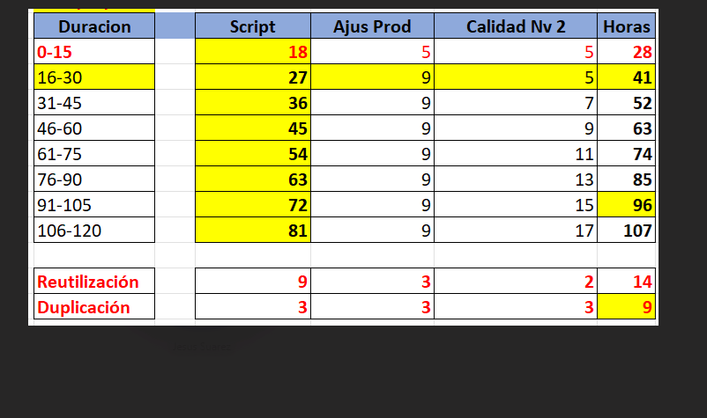
 | Horas de Script |  | Procesamiento | Harmoni | Graficación
 | 0-5 minutos | 20 | 18 | 9 | 27
 | 6-10 minutos | 20 | 18 | 9 | 27
 | 11-15minutos | 20 | 18 | 9 | 27
 | 16-20minutos | 28 | 18 | 9 | 27
 | 21-30 minutos | 28 | 18 | 9 | 36
 | 31-40 minutos | 41 | 18 | 9 | 36
 | 41-50 minutos | 52 | 18 | 9 | 45
 | 51 - 60 minutos | 52 | 18 | 9 | 45
 | Nuevo | 1
 | Duplicado | 4
 | Reutilización | 2
 |  |  |  | $ 1,509,064
 |  |  |  | 53895.142857
 |  |  |  | $ 976,238
 |  |  |  | 54235.444444

Parametros para la formulación
0
1 | Mas 82% | 0-5 minutos
2 | 75%-82% | 6-10 minutos
3 | 67%-74% | 11-15minutos
4 | 55-66% | 16-20minutos
5 | 46-54% | 21-30 minutos
6 | 37-45% | 31-40 minutos
7 | 30-36% | 41-50 minutos
8 | 22-29% | 51 - 60 minutos
9 | 15-21%
10 | 10-14%
11 | 0-9%
12
13 | Bases
14 | Parcial | 2 |  | Cliente | 0
15 | Total | 1 |  | Comprar | 1
 |  |  |  | No requiere | 0
 | Probabilidad de aprobación |  |  | Prueba
 | Alta | 1 |  | Monádica | 1
 | Media | 2 |  | Monádica sequencial | 2
 | Baja | 3 |  | No aplica | 0

 | Reclutamiento en sitio
 | Parcial | 0.8
 | Total | 1
 | Ninguno | 0
 | Otros
 | Si | 1
 | No | 0
 | Bases
 | Si | Parcial
 | No | Total

 | Etiquetado | $ 3,484 | 1
 | Empaque(Dosificarlo) | $ 3,484 | 1
 | Blind, o prueba a ciegas | $ 2,400 | 1
 | No requiere | $ - | 0
 | Localización Central | 1
 | Hogares | 0
 | Intercept | 0 |  |  | F2F | 1
 | Gobierno | 0 |  |  | CATI | 2
 | B2C | 0 |  |  | ONLINE | 10
 | B2B | 0 |  |  | AUTOAPLICADO | 3
 | Panel | 0 |  |  | AUTOAPLICADO INNO | 4
 | Mystery/ Shopper | 0 |  |  | MYSTERY | 5
 | Autoaplicada | 0 |  |  | SHOPPER POR JORNADA | 8
 | Online | 0 |  |  | SHOPPER POR PRODUCTIVIDAD | 9
 |  |  |  |  | CAMPO EXTERNO | 6
 |  |  |  |  | CAMPO INTERNACIONAL | 7
 |  |  |  |  | NINGUNA | 0
1 | Juice Drink | Jugo | 1
2 | Alcoholic beverages | Bebidas alcohólicas | 2
3 | Isotonic drinks | Bebidas isotónicas | 3
4 |  | Bebidas No alcohólicas | 4
5 |  | Bebidas en polvo basicas | 5
6 | Baby & Child Care | Cuidado de bebés y niños | 6
7 | Hair Care | Cuidado del cabello | 7
8 | Laundry | Detergentes | 8
9 | Personal care | Cuidado personal | 9
10 | facial care | Cuidado facial | 10
11 | Snacks & Confectionery | Snacks, Aperitivos y confitería | 11
12 | Technology and Electronics | Tecnología y Electrónica | 12
13 | Dairy | Lácteos RTD | 13
14 | Biscuits | Galletas | 14
15 | Gum & Candies | Chicles y caramelos | 15
16 |  | Crema de leche, leche condensada | 16
17 | Tuna | Atún | 17
18 | Chocolate,Confectionery | Chocolate | 18
19 | Coffee | Café | 19
20 |  | Bebidas en polvo con preparación | 20
21 |  | Modificadores de Leche | 21
22 |  | Formulas infantiles | 22
23 |  | Lácteos para preparar | 23
24 | Condiments | Condimentos/Sazonadores | 24
25 |  | Caldos en cubo | 25
26 |  | Cremas Listas para preparar | 26
27 | Sauces | Salsas | 27
28 | Margarines | Margarinas | 28
29 |  | Papel Higienico | 29
30 |  | Otro | 0

info de la SL

 | SL
 | INNO
 | CEX
 | MSU
 | HEC
 | BHT
 | PA
 | UX
 | CRE
 | OBS
 | Metodología
 |  | INNO | CEX | MSU | HEC | BHT | PA | S3 | CRE | OBS
 |  | IPD001 Product Test | CXR001 CX Relationship | MSC003 - Market Structure | HCU003 - HEC Brand Pos. & Optimisation | BTI008 - Brand&Comms Track w. intg data | UOE001 - Open Exchange (DX/Bridge) | SAS002 - Corporate/Business Strategy | CNT002 - ASI:Check | OBC001 - OBV Data & Delivery
 |  | ICI001 Custom Inno & Forecasting | CXR003 CX Relationship w/CX Forces | MSC005 - U&A | HCU011 - HEC Market Landscape | BTT001 - Brand & Comms Tracking | PAD004 - PA Communities | SAS004 - Brand Strategy | CMM001 - Custom Post Test | OMN001 - Omnibus Online
 |  | INC002 Inno Line | CMY005 MS: Location | MSC007 - U&A - Templated | HCU004 - HEC Messaging | BTT002 - Brand Tracking | PPI001 - Policy, Program Design | SAS003 - Innovation Strategy | CMM004 - Creative|Impact | OBL001 - OBV Sample Access
 |  | INC003 Inno Price | CMY007 MS: Onsite S&C Audits/BOPIS | MSC010 - Fast MSU | HCU015 - HEC Patient Journey & Flow | BTT010 - Contextual Brand Tracking | CRI001 - Tailored Reputation Tracking |  | CNT001 - Creative|Spark IDP Only | CRI006 - CPR ESG Tracking & Evaluation
 |  | ICO006 InnoTest Manual | CXT009 CXM Transactional NonCXM | CSI002 - SI: Shopper Insights | HMA001 - HEC AdvisoryBoards /Workshops |  | PAD001 - PA Advisory | STN001 - Trends/Foresight/Futures | CED007 - Instant|Labs, Virtual|Labs | PPI001 - Policy, Program Design
 |  | ICO005 Concept Test (Custom) | CXA001 CEX Workshops | MBP005 - Brand & Portfolio - Templated | HCU016 - HEC Concept |  | PRE001 - Program Evaluation |  |  | PPI003 - Program Evaluation
 |  | IPD003 CPT Concept/Product Test | CXT005 CXM Medallia | UID001 - ID Interview |  |  |  |  |  | POP002 - Public Opinion Polls
 |  | IPT001 Pack Test (Other) | CXA001 - CX Curation/Workshops |  |  |  |  |  |  | MME002 - Cnsmr Consumption/Usage Trkr
 |  | ICI002 Fast Fact |  |  |  |  |  |  |  | CRI001 - Tailored Reputation Tracking
 |  | ICO009 Duel Custom |  |  |  |  |  |  |  | MCI001 - Custom Segmentation
 |  | ICO001 Concepts Legacy Offer |  |  |  |  |  |  |  | UIM002 - In Context Immersion/Empathy
 |  | ICO011 InnoTest IDP Only |  |  |  |  |  |  |  | ADHOC
 |  | ICO010 Duel IDP ONLY |  |  |  |  |  |  |  | INTERNACIONAL
 |  | INC005 Discrete Choice (Custom)
 |  | INV001 Vantis

 | IPD001 Product Test | 1
 | ICI001 Custom Inno & Forecasting | 0
 | INC002 Inno Line | 0
 | INC003 Inno Price | 0
 | ICO006 InnoTest Manual | 0
 | ICO005 Concept Test (Custom) | 0
 | IPD003 CPT Concept/Product Test | 0
 | IPT001 Pack Test (Other) | 0
 | ICI002 Fast Fact | 0
 | ICO009 Duel Custom | 0
 | ICO001 Concepts Legacy Offer | 0
 | ICO011 InnoTest IDP Only | 0
 | ICO010 Duel IDP ONLY | 0
 | INC005 Discrete Choice (Custom) | 0
 | INV001 Vantis | 0
 | CXR001 CX Relationship | 0
 | CXR003 CX Relationship w/CX Forces | 0
 | CMY005 MS: Location | 0
 | CMY007 MS: Onsite S&C Audits/BOPIS | 0
 | CXT009 CXM Transactional NonCXM | 0
 | CXA001 CEX Workshops | 0
 | CXT005 CXM Medallia | 0
 | MSC003 - Market Structure | 0
 | MSC005 - U&A | 0
 | MSC007 - U&A - Templated | 0
 | MSC010 - Fast MSU | 0
 | CSI002 - SI: Shopper Insights | 0
 | BTI008 - Brand&Comms Track w. intg data | 0
 | BTT001 - Brand & Comms Tracking | 0
 | BTT002 - Brand Tracking | 0
 | BTT010 - Contextual Brand Tracking | 0

Clientes |  |  |  |  | Cotizadores en países
 | ABBVIE S.A.S.
 | AB INBEV |  |  |  | País | Nombre Proveedor | Contacto | Mail | Web Site | Address | Telephone | Founded in | Employees | Interviewers | Key people |  |  | Research conducted in |  |  |  |  | Valores referenciales para negociación Cuantitativa |  |  |  |  | Valores referenciales para negociación Cualitativa
 | ADMINISTRADORA PARQUE ARAUCO SAS |  |  |  | Costa Rica | Field Data Service/ FDS LATINOAMERICA | Francis Arguedas | farguedas@fielddataservice.com |  |  |  |  |  |  |  |  |  |  |  |  |  |  | País | Menor 50% | 50-75% | Mayor 75% |  |  | Sesiones |  |  | Entrev. | Etnografias
 | AEROREPUBLICA S.A. |  |  |  | Costa Rica | STC Consultores | Hugo Mendieta | hugo.mendietar@stcconsultores.com |  |  |  |  |  |  |  |  |  |  |  |  |  |  | Ecuador | USD 29 | USD 17 | USD 12 |  | País | Menor 50% | 50-75% | Mayor 75%
 | AEROVIAS DEL CONTINENTE AMERICANO S.A. A |  |  |  | Costa Rica | Romosa | Eric Rodriguez | erodriguez@romosacr.info |  |  |  |  |  |  |  |  |  |  |  |  |  |  | Venezuela | USD 42 | USD 37 | USD 21 |  | Ecuador | USD | USD | USD |  | USD 130
 | AGUAS REGIONALES EPM S.A. E.S.P. |  |  |  | Costa Rica | Alexander Rodriguez | Alexander Rodriguez | alero2574@hotmail.com |  |  |  |  |  |  |  |  |  |  |  |  |  |  | Panamá | USD 42 | USD 28 | USD 19 |  | Venezuela | USD 3.750 | USD 2.700 | USD 2.408
 | ALCUBO PRODUCCIONES S.A.S |  |  |  | Costa Rica | unimer centroamerica | Ana de León | adeleon@unimercentroamerica.com |  |  |  |  |  |  |  |  |  |  |  |  |  |  | Salvador | USD 36 | USD 33 | USD 20 |  | Panamá | USD 1.292 | USD 968 | USD 873 |  | USD 420
 | ALCUBO PRODUCCIONES SAS |  |  |  | Panamá | unimer centroamerica | Guido Romeo | gromeo@unimercentroamerica.com |  |  |  |  |  |  |  |  |  |  | Centro américa y Republica dominicana |  |  |  | Honduras | USD 33 | USD 26 | USD 20 |  | Salvador | USD | USD | USD |  | USD 500
 | ALEXION PHARMA COLOMBIA S.A.S. |  |  |  | Panamá | unimer centroamerica | Rocío Santizo | rsantizo@unimercentroamerica.com |  |  |  |  |  |  |  |  |  |  | Centro américa y Republica dominicana |  |  |  | Guatemala | USD 47 | USD 40 | USD 35 |  | Honduras | USD | USD | USD
 | ALIMENTOS CARNICOS S.A.S. |  |  |  | Panamá | GOmobile | Alex Guardia | alex.guardia@gomobilenow.biz |  |  |  |  |  |  |  |  |  |  | Centro américa y Republica dominicana |  |  |  | Costa Rica | USD 42 | USD 33 | USD 27 |  | Guatemala | USD | USD | USD
 | ALIMENTOS POLAR COLOMBIA S.A.S |  |  |  | Guatemala | M&M Servicios de Campo en Mercadeo | Miriam Camey/Bladimir Carrillo | miriam.camey@mymcampo.com |  |  |  |  |  |  |  |  |  |  |  |  |  |  | Republica Dominicana | USD 76 | USD 40 | USD 28 |  | Costa Rica | USD 1.480 | USD 1.200 | USD 1.020
 | ALIMENTOS POLAR COMERCIAL, C.A. |  |  |  | Puerto Rico | Mediafax Inc | Sylvia Pérez | syperez@ska-pr.com |  | PO Box 19599 Fernandez Juncos Station San Juan Puerto Rico |  |  |  |  |  |  |  |  |  |  |  |  | T&T | USD 72 | USD 53 | USD 42 |  | Republica Dominicana | USD | USD | USD
 | ALMACENES EXITO S A |  |  |  | Trinidad y Tobago | CARIBBEAN MARKET RESEARCH | Brenda Bailey Gayatree Kim Bayley (General Manager) | caribres@wow.net brenbayl@yahoo.com | www.caribbeanmarketresearch.com | 21a Marli Street, Newtown, Port of Spain, Trinidad and Tobago | +1 868 622 6545 | 1970 |  |  | Brenda Bailey | Gayatree Kim Bayley (General Manager) |  | Countries | Trinidad y Tobago |  |  |  | México | USD 76 | USD 63 | USD 32 |  | T&T | USD | USD | USD
 | ALPINA PRODUCTOS ALIMENTICIOS S.A |  |  |  | Jamaica | MARKET RESEARCH SERVICES LTD. | Stacy Ann Thompson Kishka-Kaye (CHIEF OPERATING OFFICER) | stacyann.thompson@cwjamaica.com kishka@cwjamaica.com |  |  | Tel:(876) 929-6311; 929-6349; 920-4262-3 |  |  |  | Stacy Ann Thompson | Kishka-Kaye (CHIEF OPERATING OFFICER) |  | Countries | Jamaica |  |  |  | Argentina | USD 136 | USD 85 | USD 51 |  | México | USD | USD | USD
 | AMBER MARKETING RESEARCH, S.L. |  |  |  | Jamaica Trinidad Barbados All other Eastern Caribbean countries Dominican Republic Haiti | Hope Enterprises JA Ltd. | Kurt Wedderburn Business Development Manager | hopeusallc@aol.com | www.hopessd.com/ www.hopessd.com/hopeenterprises/home.php | 7-7a Tangerine Place Kingston 10, W.I. | (876) 920-1407, (954) 410-3186 | 1985 |  |  | Kurt Wedderburn Business Development Manager |  |  | Countries | Jamaica Trinidad Barbados All other Eastern Caribbean countries Dominican Republic Haiti |  |  |  |  |  |  |  |  | Argentina | USD | USD | USD
 | AMERICAS BUSSINES PROCESS SERVICES S.A |  |  |  | República Dominicana | Horwath Consulting | Sara Aguirre Vanesa Rodríguez | sarah@horwath-rd.com.do vanessa@horwath-rd.com.do |  | Calle Max Enrique Ureña No.37- Edificio Grupo Horwarth Ensanche Piantini Apartado Postal, 355-2 Santo Domingo, República Dominicana | (1) (809) 541-6565 |  |  |  | Sara Aguirre | Vanesa Rodríguez |  | Countries | República Dominicana
 | ARCOS DORADOS ARGENTINA S.A. |  |  |  | República Dominicana Trinidad y Tobago Jamaica | Emevenca | Leny Matos lmatos@emevenca.com Joel Sánchez jsanchez@emevenca.com Selandia Ulloa sulloa@emevenca.com | Leny Matos lmatos@emevenca.com Joel Sánchez jsanchez@emevenca.com Selandia Ulloa sulloa@emevenca.com | www.emevenca.com | Avenida Romulo Betancurt 545 plaza jm local 206 segunda planta zona mirador norte | Tel: (1) (809) 537-7644 |  | 50 fijos 100 freelance |  | Leny Matos lmatos@emevenca.com | Joel Sánchez jsanchez@emevenca.com | Selandia Ulloa sulloa@emevenca.com |  | República Dominicana Trinidad y Tobago Jamaica
 | ARCOS DORADOS COLOMBIA S.A.S |  |  |  | Trinidad y Tobago Research Associates in: Antigua Barbados Grenada Guyana Jamaica St. Lucia Suriname The Dutch Antilles Cayman Islands US Virgin Islands Bahamas | MARKETING FACT AND OPINIONS | Ms. Mitzi Chan-Attong mitzi.chanattong@mfo2000.com | Ms. Lucrecia Birch lucrecia.birch@mfo2000.com mfo@mfo2000.com Ms. Kimberly Phillip kimberly.philip@mfo2000.com | www.mfo2000.com | 16-18 Tragarete Road, Port Of Spain, Trinidad, W.I. | (868) 627-8417 |  |  |  | Ms. Mitzi Chan-Attong mitzi.chanattong@mfo2000.com | Ms. Lucrecia Birch lucrecia.birch@mfo2000.com | Ms. Kimberly Phillip kimberly.philip@mfo2000.com | Countrie | Trinidad y Tobago Research Associates in: Antigua Barbados Grenada Guyana Jamaica St. Lucia Suriname The Dutch Antilles Cayman Islands US Virgin Islands Bahamas
 | ARTICULOS DEPORTIVOS DECATHLON |  |  |  | Puerto Rico | SCM Centroamérica. | Hugo Mendieta R. | hugo.mendietar@scm-ca.com
 | ASESORIAS CC SAS |  |  |  | Estados Unidos
 | ASOCIACION COLOMBIANA DE AGENCIAS DE |  |  |  | Paraguay | carmen@visual.com.py Contacto de Paraguay
 | ASOCIACION DE EGRESADOS DE LA |  |  |  | Uruguay | ewainer@idretail.com contacto en Uruguay
 | ASTELLAS FARMA COLOMBIA S A S |  |  |  | Ecuador | Offline-IntercompanyQuotation-EC <Offline-IntercompanyQuotation-EC@ipsos.com>
 | ASTRAZENECA COLOMBIA SAS |  |  |  | Perú | Offline-IntercompanyQuotation-PE <Offline-IntercompanyQuotation-PE@ipsos.com> | QuoteDPHubPeru <QuoteDPHubPeru@ipsos.com>
 | AVIANCA PERÚ S.A. |  |  |  | Argentina
 | AVON COLOMBIA S.A.S |  |  |  | Chile | Offline-IntercompanyQuotation-CL <Offline-IntercompanyQuotation-CL@ipsos.com>
 | BANCO AGRARIO |  |  |  | Centro america | Wilfredo.Chavez@ipsos.com | cecilio.gutierrez@ipsos.com | stanley.cardona@ipsos.com
 | BANCO AGRARIO DE COLOMBIA
 | BANCO AGROMERCANTIL DE GUATEMALA, S.A.
 | BANCO DAVIVIENDA S.A.
 | BANCO INTERAMERICANO DE DESARROLLO
 | BANCO MUNDIAL
 | BANCOLOMBIA S.A.
 | BAVARIA & CIA SCA
 | BAXALTA COLOMBIA S.A.S.
 | BAYER S A
 | BECTON DICKINSON DE COLOMBIA LTDA
 | BEL STAR S.A.
 | BEVERAGE PARTNERS WORLDWIDE *INACTIVE*
 | BHT BRAZIL
 | BHT CHILE
 | BHT COLOMBIA 2
 | BHT MEXICO
 | BHT PERU
 | BIIB COLOMBIA S.A.S
 | BIOTOSCANA
 | BOEHRINGER INGELHEIM S.A.
 | BOGOTA DISTRITO CAPITAL
 | BOLSA DE VALORES DE COLOMBIA SA
 | BOSTON SCIENTIFIC COLOMBIA LIMITADA
 | BRISTOL MYERS SQUIBB DE COLOMBIA S.A
 | BSN MEDICAL LIMITADA
 | BUSINESS CONSULTING
 | CABLES DE ENERGIA Y DE TELECOMUNICACIONE
 | CAJA COLOMBIANA DE SUBSIDIO COLSUBSIDIO
 | CARACOL TELEVISION S.A
 | CARDIF COLOMBIA SEGUROS GENERALES S.A.
 | CARGILL DE COLOMBIA LTDA
 | CARGILL DE HONDURAS S. DE RL
 | CARGILL DE NICARAGUA, S.A.
 | CARIBEMAR DE LA COSTA SAS ESP
 | CASA DE BOLSA S.A
 | CASTROL CARIBBEAN AND CENTRAL AMERICA IN
 | CASTROL COLOMBIA LTDA
 | CEI M ICCL
 | CEMENTOS ARGOS S.A.
 | CENCOSUD COLOMBIA S.A.
 | CENTER INTERNATIONAL PRIVATE ENTERPRISE
 | CENTRAL CERVECERA DE COLOMBIA S.A.S.
 | CENTRAL HIDROELECTRICA DE CALDAS SA ESP
 | CENTRALES ELÉCTRICAS DEL NORTE DE SANTAN
 | CEX ARGENTINA
 | CEX COLOMBIA
 | CEX MEXICO
 | CHALLENGER S A S
 | CHEMONICS INTERNATIONAL INC.-USA
 | CIMENTO INMUEBLES COMERCIALES S.A.S
 | CKR ICCL
 | COCA COLA SERVICIOS DE COLOMBIA SA
 | COCA-COLA BEBIDAS DE COLOMBIA S.A
 | COCA-COLA INDUSTRIAS LTDA
 | COCA-COLA LTD.
 | COKE BEACH PROGRAM
 | COLGATE PALMOLIVE COMPAÑIA
 | COLGATE PALMOLIVE PERU S.A.
 | COLOMBIA MOVIL S.A. ESP
 | COLOMBIANA DE COMERCIO S.A.
 | COLOMBIANA KIMBERLY COLPAPEL S.A.S
 | COLOMBINA S.A.
 | COLTABACO,S.A.S.
 | COMERCIAL NUTRESA S.A.S
 | COMITE INTERNACIONAL DE LA CRUZ ROJA
 | COMPAÑIA COLOMBIANA DE TABACO S.A.S.
 | COMPAÑIA DE SEGUROS DE VIDA COLMENA S.A
 | COMPAÑIA NACIONAL DE CHOCOLATES DE PERU
 | COMPAÑÍA NACIONAL DE CHOCOLATES S.A
 | COMUNICACION CELULAR S A COMCEL S A
 | CONGELADOS AGRICOLAS S.A.
 | CONSORCIO GEOMETRY / GREY AGENCIA CREATI
 | CONSTRUCTORA BOLIVAR S.A.
 | CORPORACION ANDINA DE FOMENTO
 | CORPORACION MALOKA DE CIENCIA, TECNOLOGI
 | CORPORACION PIPASA S.R.L
 | CORPORATE REP ARGENTINA
 | CORPORATE REPUTATION MEXICO
 | COST ONLY
 | CREATIVE EXCELLENCE COLOMBIA
 | CRYSTAL S.A.S.
 | CUEROS VELEZ SAS
 | CUSTOM UK
 | CUSTOMER EXPERIENCE BELGIUM
 | DANONE BABY NUTRITION COLOMBIA S.A.S.
 | DASA DE COLOMBIA S.A.S
 | DDB WORLDWIDE COLOMBIA S.A.
 | DECATHLON CHILE SPA
 | DECATHLON COLOMBIA SAS
 | DEPARTAMENTO NACIONAL DE PLANEACION
 | DEPOSITO CENTRALIZADO DE VALORES
 | DIDI
 | DISCURRAMBA S.A.S.
 | DISTANCO S.A.S.
 | EDENRED MEXICO S.A DE C.V
 | EDUARDO BOTERO SOTO S.A.
 | ELECTRIFICADORA DE SANTANDER S.A.
 | ELI LILLY INTERAMERICA INC.
 | EMBAJADA DE SUECIA
 | EMERGING RESEARCH UK
 | EMPRESA DE AGUAS DEL ORIENTE ANTIOQUEÑO
 | EMPRESA DE ENERGIA DEL QUINDIO SA ESP
 | EMPRESAS POLAR
 | EMPRESAS PUBLICAS DE MEDELLIN E.S.P
 | EMPRESAS VARIAS DE MEDELLIN S.A E.S.P
 | ENSA
 | FÁBRICA DE LICORES DE ANTIOQUIA
 | FARMA DE COLOMBIA S.A.S
 | FERRERO LADM ANDEAN REGION
 | FERRERO LATIN AMERICA DEVELOPING MARKETS
 | FIDUCIARIA BANCOLOMBIA
 | FILTROS PARTMO S.A.S.
 | FINANCIERA DE DESARROLLO NACIONAL S.A.
 | FINANCIERA DE DESARROLLO TERRITORIAL SA
 | FONDO DE EMPLEADOS DE EMPRESAS
 | FONDO DE EMPLEADOS DE GRUPO ARGOS Y FILI
 | FONDO DE LAS NACIONES UNIDAS PARA LA
 | FRITOLAY COLOMBIA LTDA.
 | FUNDACION JORGE OTERO DE FRANCISCO Y MAR
 | FUNDACION ORIGEN
 | FUNDACION PROMIGAS
 | FUNDACION SANTA FE DE BOGOTA
 | GASTRONOMIA ITALIANA EN COLOMBIA S.A.S.
 | GB QUAL
 | GECELCA SA ESP
 | GENERAL MOTORS COLMOTORES SA
 | GENFAR S.A
 | GILEAD
 | GILEAD SCIENCES COLOMBIA S.A.S.
 | GILEAD SCIENCES FARMACEUTICA DO BRASIL L
 | GLAXOSMITHKLINE BRASIL LTDA
 | GLAXOSMITHKLINE BRASIL PRODUTOS PARA CON
 | GLAXOSMITHKLINE COLOMBIA S.A.
 | GLOBAL WINE & SPIRITS S.A.S
 | GOOGLE MEXICO S DE RL DE CV
 | GRUNENTHAL COLOMBIANA S.A.
 | GRUPO CBC SA
 | GRUPO DE INVERSIONES SURAMERICANA S.A.
 | GRUPO OKANA SAS
 | HALEON COLOMBIA S.A.S.
 | HARINERA DEL VALLE SA
 | HEALTH CUSTOM
 | HEALTH MEXICO
 | HEALTHCARE
 | HEALTHCARE ARGENTINA
 | HEALTHCARE COLOMBIA
 | HEALTHCARE SWEDEN
 | HEINZ PANAMA S.A.
 | HYUNDAI MOTOR GROUP
 | I SHOP COLOMBIA SAS
 | IDP INTERNAL / DEMO / PILOT
 | IFF COLOMBIA S.A.S.
 | IKSO SAS
 | INDECO S.A
 | INDUSTRIA NACIONAL DE GASEOSAS S.A.
 | INDUSTRIAS HACEB S.A
 | INMOVILIARIA LA COLINA ARAUCO S.A.S
 | INN BRAZIL
 | INN ITALY
 | INN MEXICO
 | INNOVATION
 | INNOVATION ARGENTINA
 | INNOVATION COLOMBIA
 | INNOVATION PERU
 | INSTITUTO DE INVESTIGACION DE RECURSOS B
 | IPSOS SA
 | IPSOS UU
 | IPSOS UU MEXICO
 | ISRI UK 02010
 | IUU CANADA PA
 | IUU COLOMBIA
 | IUU ECUADOR
 | IUU PERU
 | IUU SG
 | JANSSEN CILAG S.A.
 | KELLOGG DE COLOMBIA S A
 | KRAFT FOODS COLOMBIA LTDA
 | LABORATORIO FRANCO COLOMBIANO LAFRANCOL
 | LABORATORIOS SOPHIA DE COLOMBIA LTDA
 | LABORATORIOS SOPHIA S.A. DE C.V.
 | LIFEMILES LTD
 | LOREAL COLOMBIA SAS
 | MAREAUTO COLOMBIA SAS
 | MARRIOTT INTERNATIONAL, INC
 | MEALS DE COLOMBIA S.A.S
 | MEDIA DEVELOPMENT
 | MEDPLUS MEDICINA PREPAGADA S.A
 | MEGALABS COLOMBIA SAS
 | MERCADOLIBRE COLOMBIA LTDA
 | MERCK S.A.
 | MEXICHEM COLOMBIA S A S
 | MIBANCO BANCO DE LA MICROEMPRESA DE
 | MILLICOM
 | MILLICOM INTERNATIONAL CELLULAR S.A
 | MILLICOM INTERNATIONAL SERVICES LLC
 | MINISTERIO DE CULTURA
 | MKG HEALTH
 | MONDELEZ COLOMBIA S.A.S
 | MSU
 | MSU BOLIVIA
 | MSU BRAZIL
 | MSU CHILE
 | MSU COKE BEACH PROGRAM
 | MSU COLOMBIA
 | MSU COSTA RICA
 | MSU DOMINICAN REPUBLIC
 | MSU ECUADOR
 | MSU GUATEMALA
 | MSU ITALY
 | MSU MEXICO
 | MSU PANAMA
 | MSU PERU
 | MSU UK 1
 | MSU VENEZUELA D
 | MUI C ICL
 | MUI E ICL
 | MYSTERY SHOPPING COLOMBIA
 | MYSTERY SHOPPING MEXICO
 | NATURA COSMETICOS LTDA
 | NESTLE DE COLOMBIA S A
 | NESTLE DE COLOMBIA S.A.
 | NEW MONITORS
 | NEW YORK UNIVERSITY
 | NEXANS COLOMBIA SAS
 | NORTHBAY INTERNATIONAL, INC.
 | NOVARTIS DE COLOMBIA S.A
 | NOVAVENTA S.A.S.
 | NOVO NORDISK COLOMBIA S.A.S
 | NU COLOMBIA SA
 | NUTRIENTES AVICOLAS S.A.S.
 | OBSERVER FULL SERVICE
 | OBSERVER IC CHILE
 | OBSERVER MEXICO
 | OBSERVER MUMBAI
 | OBSERVER PERU
 | ONLINE COMMUNITIES MEXICO
 | OPELLA HEALTHCARE COLOMBIA S.A.S
 | OPELLA HEALTHCARE ECUADOR S.A.S.
 | OPERATION CATI
 | OPERATIONS
 | OPERATIONS CATI MEXICO
 | OPS OBSV B SSMI
 | ORGANIZACION TERPEL SA
 | PA KNOWLEDGE PANEL REGULATORY
 | PANAGORA GROUP SAS
 | PARTNERS TELECOM COLOMBIA S.A.S.
 | PENNZOIL-QUAKER STATE COMPANY
 | PEPSICO ALIMENTOS COLOMBIA LTDA
 | PEPSICOLA COLOMBIA LTDA
 | PERNOD RICARD COLOMBIA
 | PFIZER S.A.S
 | PHILIP MORRIS PRODUCTS S.A. OC DIVISION
 | POLLOS EL BUCANERO S.A
 | PONTIFICIA UNIVERSIDAD JAVERIANA
 | PORSCHE COLOMBIA SAS
 | PRAGMA S.A.
 | PRICEWATERHOUSECOOPERS SERVICIOS LEGALES
 | PROCTER & GAMBLE COLOMBIA LTDA.
 | PROCTER & GAMBLE COMPANY
 | PRODUCTOS FAMILIA SA
 | PRODUCTOS NATURALES DE LA SABANA S.A.S
 | PRODUCTOS ROCHE SA
 | PUBLIC AFFAIRS
 | PUBLIC AFFAIRS NAPOLEON FRANCO
 | PUBLIC AFFAIRS SWITZERLAND
 | QUALI BRAZIL
 | QUALI MKT
 | RAPPI S.A.S
 | RB HEALTH COLOMBIA S.A.S.
 | RENAULT DO BRASIL S.A.
 | RENAULT SAS
 | RENAULT SOCIEDAD DE FABRICACION DE AUTOM
 | REPUTATION CENTRE
 | SAMSUNG ELECTRONICS COLOMBIA S.A
 | SANAUTOS S.A.
 | SANOFI - AVENTIS DEL ECUADOR S.A
 | SANOFI - PASTEUR S.A
 | SANOFI AVENTIS DE COLOMBIA SA
 | SANOFI AVENTIS DE PANAMA
 | SCOTIABANK COLPATRIA S.A.
 | SERVICIOS ESPECIALIZADOS EN TELECOMUNICA
 | SERVICIOS NUTRESA S.A.S.
 | SHOPEE COLOMBIA S.A.S.
 | SISTEMA INTEGRADO MULTIPLE DE PAGOS ELEC
 | SRI
 | SRL ELEX LTD
 | STRATEGY 3 COLOMBIA
 | STRATEGY3 BRAZIL
 | STRATEGY3 FRANCE
 | STRATEGY3 USA
 | SUPERTIENDAS Y DROGUERIAS OLIMPICA S.A.
 | SURAMERICANA S.A
 | TAKEDA S.A.S
 | TEAMFOODS COLOMBIA SA
 | TECNOFAR TQ S.A.S.
 | TECNOQUIMICAS S.A.
 | TECNOSUR S.A.S
 | TEXTILES LAFAYETTE S.A.S
 | THE BOSTON CONSULTING GROUP SAS
 | TIENDAS OXXO
 | TRANSSION INVESTMENT LIMITED
 | UBER COLOMBIA SAS
 | UNE EPM TELECOMUNICACIONES SA
 | UNILEVER ANDINA COLOMBIA LTDA
 | UNIÓN TEMPORAL ÍTACA -
 | UNIVERSIDAD DE LOS ANDES
 | UNIVERSITY OF DENVER
 | US BRAND HEALTH
 | US CREATIVE EXCELLENCE
 | US INNOVATION
 | US MSU - RESEARCH CONSULTING
 | US QUALITATIVE CPG
 | US QUALITATIVE FIT
 | US QUALITATIVE HEALTHCARE
 | USAID/USFS
 | USPA - SUSDEV
 | VANDERBILT UNIVERSITY
 | VANTI S.A ESP
 | VANTI SOLUCIONES SAS
 | VEGA JARAMILLO & ASOCIADOS S A S
 | VILEDA FHP EXPORT GMBH
 | VISA COSTA RICA
 | VISA INTERNACIONAL SERVICIOS DE PAGO ESP
 | VISA INTERNATIONAL
 | VISA INTERNATIONAL MEXICO, S.A. DE C.V.
 | VISA INTERNATIONAL SERV.ASSOCIATION-LAC
 | VISA INTERNATIONAL SERVICE ASSOCIATION
 | WENIA LTD
 | WESTERN UNION FINANCIAL SERVICES INC
 | WOMPI S.A.S
 | XCB DE COLOMBIA LIMITED SUCURSAL COLOMBI
 | XM COMPAÑIA DE EXPERTOS EN MERCADOS S.A.
 | YALE UNIVERSITY
 | ZAMBON COLOMBIA S.A.
 | ZAMBON LABORATÓRIOS FARMACÊUTICOS LTDA.

Precios bases
Perfil | Mas 82% | Coordinación, supervisión y tablets | Total Mas 82% | 75%-82% | Coordinación, supervisión y tablets | Total 75%-82% | 67%-74% | Coordinación, supervisión y tablets | Total 67%-74% | 55-66% | Coordinación, supervisión y tablets | Total Mas 55-66% | 46-54% | Coordinación, supervisión y tablets | Total Mas 46-54% | 37-45% | Coordinación, supervisión y tablets | Total Mas 37-45% | 30-36% | Coordinación, supervisión y tablets | Total Mas 30-36% | 22-29% | Coordinación, supervisión y tablets | Total Mas 22-29% | 15-21% | Coordinación, supervisión y tablets | Total Mas 15-21% | 10-14% | Coordinación, supervisión y tablets | Total Mas 10-14% | 0-9% | Coordinación, supervisión y tablets | Total Mas 0-9%
1 | 2 | 3 | 4 | 5 | 6 | 7 | 8 | 9 | 10 | 11 | 12 | 13 | 14 | 15 | 16 | 17 | 18 | 19 | 20 | 21 | 22 | 23 | 24 | 25 | 26 | 27 | 28 | 29 | 30 | 31 | 32 | 33 | 34 | Diferencia entre duraciones
...
 | Mas 82% | 75%-82% | 67%-74% | 55-66% | 46-54% | 37-45% | 30-36% | 22-29% | 15-21% | 10-14% | 0-9%
 | $ 20,000 | $ 20,000 | $ 23,000 | $ 25,000 | $ 27,000 | $ 29,500 | $ 32,000 | $ 34,500 | $ 37,000 | $ 39,500 | $ 79,500
 | $ 30,000 | $ 30,000 | $ 35,000 | $ 40,000 | $ 45,000 | $ 50,000 | $ 55,000 | $ 60,000 | $ 65,000 | $ 70,000 | $ 120,000
 | $ 30,000 | $ 30,000 | $ 35,000 | $ 40,000 | $ 45,000 | $ 50,000 | $ 55,000 | $ 60,000 | $ 65,000 | $ 70,000 | $ 120,000
 | $ 25,000 | $ 25,000 | $ 30,000 | $ 35,000 | $ 40,000 | $ 45,000 | $ 50,000 | $ 55,000 | $ 60,000 | $ 65,000 | $ 115,000
 | $ 25,000 | $ 25,000 | $ 30,000 | $ 35,000 | $ 40,000 | $ 45,000 | $ 50,000 | $ 55,000 | $ 60,000 | $ 65,000 | $ 115,000
 |  | $ - | $ 3,000 | $ 2,000 | $ 2,000 | $ 2,500 | $ 2,500 | $ 2,500 | $ 2,500 | $ 2,500 | $ 40,000
 |  |  | $ 5,000 | $ 5,000 | $ 5,000 | $ 5,000 | $ 5,000 | $ 5,000 | $ 5,000 | $ 5,000 | $ 50,000
...
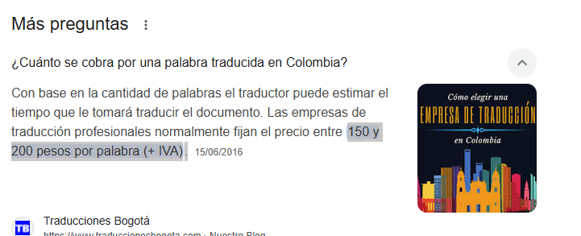
 | Calidad se revisa internamente

 | 5 a 10 | 10 A 20 | 20 A 30 | MAS DE 30 | OBSERVACION
 | 20000 | 25000 | 30000 | 37000 | Depende el perfil bolsa de valores se ha pagado $120000 encuesta)
 | 14000 | 19000 | 25000 | 30000
 | 10000 | 15000 | 20000 | 25000

 | 5 a 10 Min | 10 A 20 min | 20 A 30 min | MAS DE 30 min | OBSERVACION
 | $ 20,000 | $ 25,000 | $ 30,000 | $ 37,000 | Depende el perfil bolsa de valores se ha pagado $120000 encuesta)
 | $ 14,000 | $ 19,000 | $ 25,000 | $ 30,000 |  |  |  |  |  |  | Valor por pregunta | # preguntas | Valor por encuesta por pregunta | # encuestas
 | $ 10,000 | $ 15,000 | $ 20,000 | $ 25,000 |  |  | Traducción pregunta abierta | 246.91358025 | 247 | 26 | $ 6,422.00 | 2.5 | $ 16,055.00 | 150 | $ 2,408,250.00

 | 5 a 10 Min | 10 A 20 min | 20 A 30 min | MAS DE 30 min | OBSERVACION | Solo Colombia
 | $ 25,000 | $ 35,000 | $ 40,000 | $ 50,000 | Depende el perfil bolsa de valores se ha pagado $120000 encuesta)
 | $ 17,857 | $ 23,527 | $ 28,571 | $ 35,714
 | $ 14,286 | $ 18,716 | $ 22,857 | $ 28,571
 | $ 17,857 | $ 25,000 | $ 28,571 | $ 35,714
 | $ 14,286 | $ 18,822 | $ 22,857 | $ 28,571
...

